1
 |  | 嵌入式linux |  |  |  |  |  |  |  |  |  |  |  |  |  |  |  |  | FreeRTOS 实时轻量级 |  |  |  |  |  |  |  |  |  |  | linux应用范围广泛
 |  |  |  | 操作系统(平台) |  |  |  |  |  |  |  | 嵌入式操作系统 |  |  |  |  |  |  |  |  |  |  |  |  |  |  |  |  |  | 嵌入式
 |  |  |  |  |  |  |  |  |  |  |  |  |  |  |  |  |  |  | Linux 功能强大 |  |  |  |  |  |  |  |  |  |  | 互联网 服务器部署
 |  | 课程分为 |  |  |  |  |  |  |  |  |  |  |  |  |  |  |  |  |  |  |  |  |  |  |  |  |  |  |  | AI 大数据
 |  |  |  | 系统编程
 |  |  |  | 驱动移植 |  |  |  |  |  |  | linux学习方法
 |  |  |  | 扩展 |  |  |  |  |  |  |  | 和windows 开发不同 用命令操作计算机
 |  |  |  |  |  |  |  |  |  |  |  | 内容多 重点 难点
 |  |  |  |  |  |  |  |  |  |  |  | 方法
 |  |  |  |  |  |  |  |  |  |  |  |  | 上课代码 + 课堂笔记 + 作业 |  |  |  |  |  |  |  |  |  |  |  |  |  |  | 坚持不懈
 |  |  |  |  |  |  |  |  |  |  |  |  | 要写 |  |  |  |  |  | 整理文档 |  |  |  |  |  | 扩展
 |  |  |  |  |  |  |  |  |  |  |  |  | 理解掌握 |  |  |  |  |  | 才能记住 |  |  |  |  |  | 检验
 |  |  |  |  |  |  |  |  |  |  |  |  | 多写几遍 |  |  |  |  |  | 总结 |  |  |  |  |  | 讲解

 |  | 1.系统编程
 |  | 主要内容
 |  | 1) 使用linux平台做开发
 |  |  |  | shell命令 gcc make
 |  | 2)linux系统编程
 |  |  |  | 文件io |  |  |  |  | 一切皆文件
 |  |  |  | 进程和线程
 |  |  |  | 网络编程
 |  |  |  | 库的应用 开源生态
 |  | 3)项目
 |  |  |  | 物联网远程监控 |  |  |  |  |  | 数据采集设备控制视频监控拍照浏览数据存储等等…

 |  | 2.驱动移植

 |  | 今天主要内容

 |  | 1.linux快速入门

 |  | 2.文件目录操作命令

 |  | 3.vi编辑器

 |  | 1.linux快速入门

 |  |  |  | unix操作系统 古老 经典 c语言 |  |  |  |  |  |  |  |  |  |  |  | c语言之父 |  |  |  |  | 70年代 开发一举成名
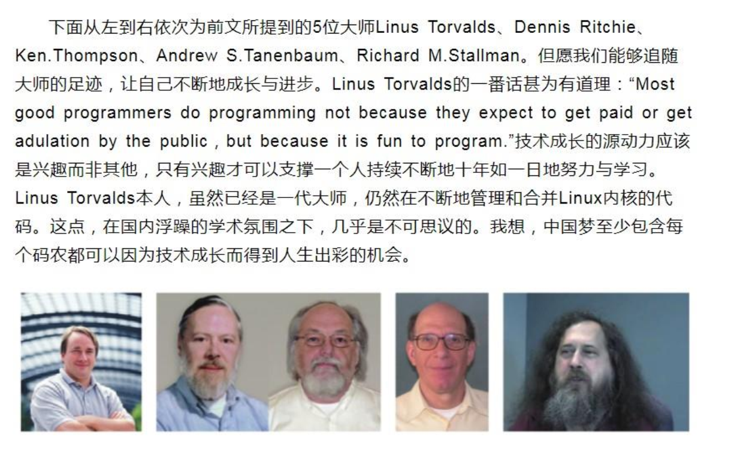

 |  |  |  |  |  |  |  |  |  |  |  |  |  |  |  |  |  |  |  |  |  |  |  |  |  |  |  |  | unix商业版 收费闭源

 |  |  |  |  |  |  |  |  |  |  |  |  |  |  |  |  |  |  |  |  |  |  |  |  |  |  |  |  | minux 迷你unix 大学研究

 |  |  |  |  |  |  |  |  |  |  |  |  |  |  |  |  |  |  |  |  |  |  |  |  |  |  |  |  | linus 自己写一个操作系统内核
 |  |  |  |  |  |  |  |  |  |  |  |  |  |  |  |  |  |  |  |  |  |  |  |  |  |  |  |  |  | 仿照unix接口

 |  |  |  |  |  |  |  |  |  |  |  |  |  |  |  |  |  |  |  |  |  |  |  |  |  |  |  |  | stallman 软件开源GNU
 |  |  |  |  |  |  |  |  |  |  |  |  |  |  |  |  |  |  |  |  |  |  |  |  |  |  |  |  |  |  | 缺一个操作内核
 |  |  |  |  |  |  |  |  |  |  |  |  |  |  |  |  |  |  |  |  |  |  |  |  |  |  |  |  |  | GNU Linux 内核

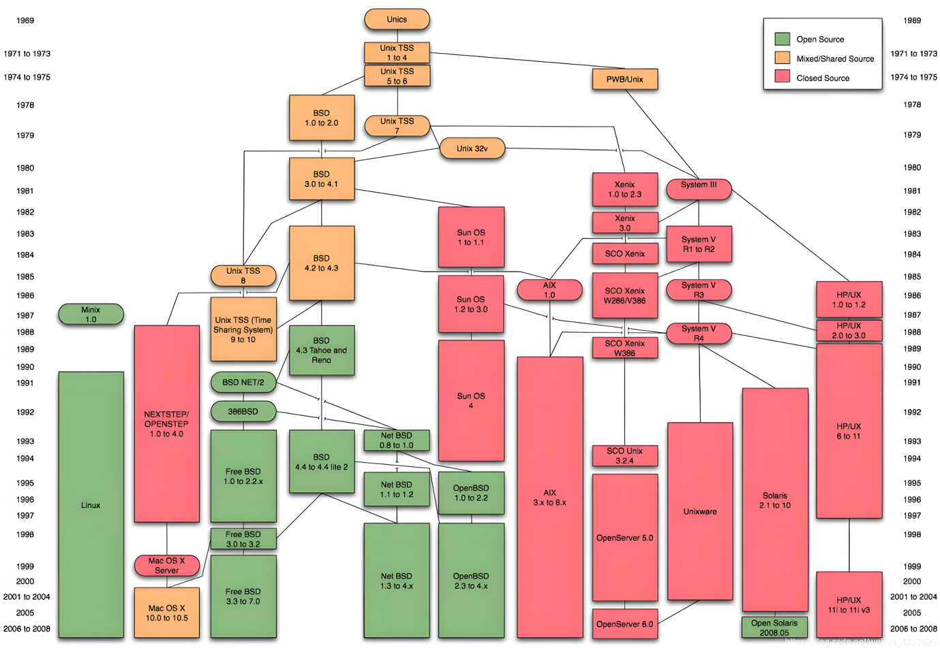

 | unix和linux两者提供接口是相同的 |  |  |  |  |  |  |  |  |  |  |  |  |  |  | APUE

 |  |  | unix |  |  |  | linux
 |  |  | 接口 |  |  |  | 接口 |  |  |  | 接口兼容 |  |  |  | API函数
 |  |  | 闭源 |  |  |  | 开源 |  |  |  | 实现不同

 | stallman创导软件开源 GNU
 |  | 开源 GNU Linux
 |  | c库 glibc

 | linux 发行版 = linux 内核 + 程序库 + 工具 |  |  |  |  |  |  |  |  |  |  |  |  |  |  |  |  |  |  |  |  |  |  |  |  |  |  |  |  | windows 叫 win10 win11 发行版
 |  | 公司 |  |  |  |  | 老板 |  |  |  |  | 部门 员工
 |  |  |  |  |  |  |  |  |  |  |  |  |  |  |  |  |  |  |  |  |  | 操作系统发行版 |  |  |  |  |  |  |  |  |  |  | ubuntu16 20 22.. 嵌入式
 |  |  |  |  |  |  |  |  |  |  |  |  |  |  |  |  |  |  |  |  |  |  |  |  |  |  |  |  |  | linux |  |  | centos 互联网
 |  | linux 是一个分层系统 分层模型 |  |  |  |  |  |  |  |  |  |  |  |  |  |  |  |  |  |  |  |  |  |  |  |  |  |  |  |  |  |  | 老 redhat 红帽…

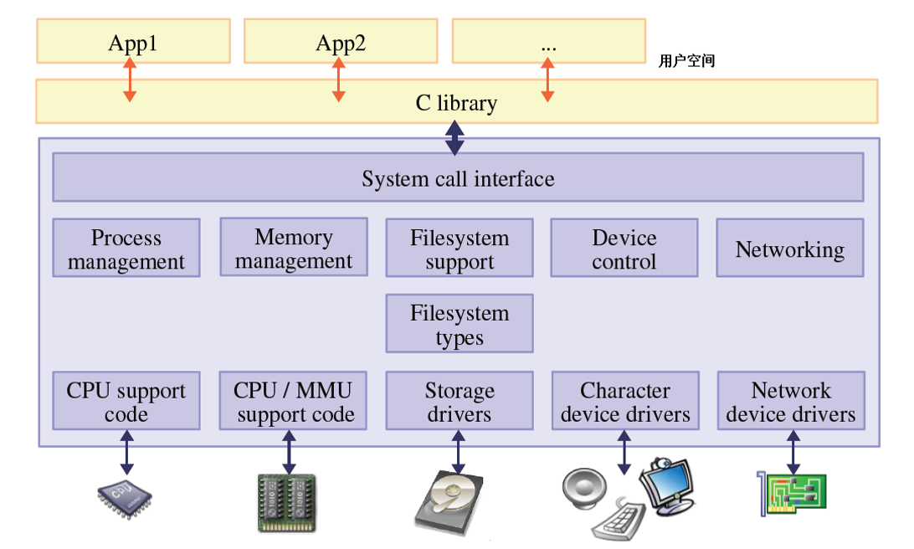
 |  |  |  |  |  |  |  |  |  |  |  |  |  |  |  |  |  |  |  |  |  |  |  |  |  |  |  |  | printf("hello") |  |  |  |  |  | 写程序的地方

 |  |  |  |  |  |  |  |  |  |  |  |  |  |  |  |  |  |  |  |  |  |  |  |  | 应用层 |  |  |  | c库

 |  |  |  |  |  |  |  |  |  |  |  |  |  |  |  |  |  |  |  |  |  |  |  |  | 内核 |  |  |  | 系统调用接口
 |  |  |  |  |  |  |  |  |  |  |  |  |  |  |  |  |  |  |  |  |  |  |  |  | 驱动
 |  |  |  |  |  |  |  |  |  |  |  |  |  |  |  |  |  |  |  |  |  |  |  |  | 层 |  |  | 进程 |  |  | 内存 |  |  | 文件 |  | 设备 | 网络
 |  |  |  |  |  |  |  |  |  |  |  |  |  |  |  |  |  |  |  |  |  |  |  |  |  |  |  | 管理 |  |  | 管理 |  |  | 管理 |  | 管理 | 管理

 |  |  |  |  |  |  |  |  |  |  |  |  |  |  |  |  |  |  |  |  |  |  |  |  |  |  |  | 多 |  |  | 虚拟 |  |  | 一切 |  | 驱动 | 协议
 |  |  |  |  |  |  |  |  |  |  |  |  |  |  |  |  |  |  |  |  |  |  |  |  |  |  |  | 任务 |  |  | 地址 |  |  | 皆文件 |  | 程序 | 栈

 |  |  |  |  |  |  |  |  |  |  |  |  |  |  |  |  |  |  |  |  |  |  |  |  | 硬件层

 |  | 怎么使用linux系统

 |  | 方法1:在一台电脑上安装一个linux发行版 不推荐

 |  | 方法2:在一台电脑上安装 vmware(威睿)软件工具,可同时在一台电脑上运行多个操作系统
 |  | vmware工具安装ubuntu20 64位操作系统(理解一个虚拟机,用软件做的)

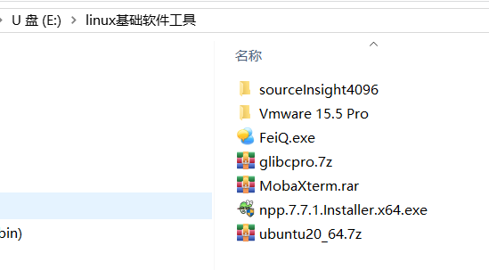
 |  |  |  |  |  |  |  |  |  |  |  |  |  |  |  |  |  |  |  |  |  | 60GB

 |  | 使用步骤

 |  | 1. 安装vmware

 |  |  | https://cloud.tencent.com/developer/article/2550874 |  |  |  |  |  |  |  |  |  |  |  |  |  |  |  |  |  |  |  |  |  |  |  | 注册

 |  | 2.打开我提供的虚拟机
 |  |  |  |  |  |  |  |  |  |  |  |  |  |  | 解压 > 50GB

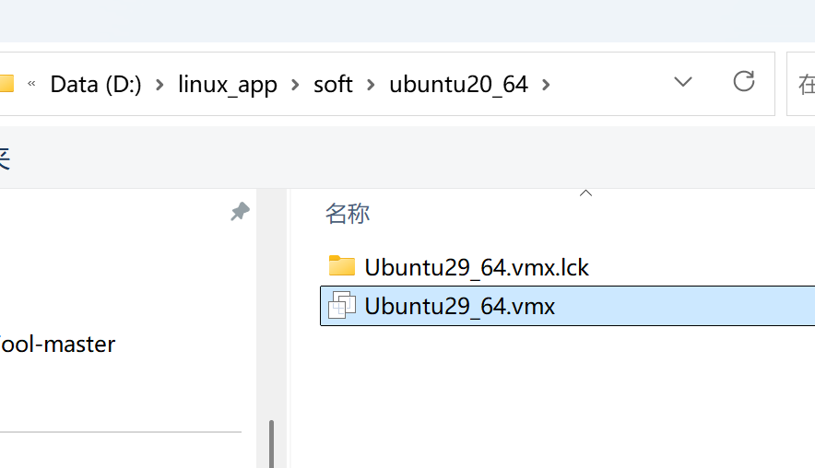
 |  | 3.启动vmware 并打开虚拟机
 |  |  |  |  |  |  |  |  |  |  |  |  |  |  |  |  | 不用中文路径!!!
 |  |  |  | 文件--->打开

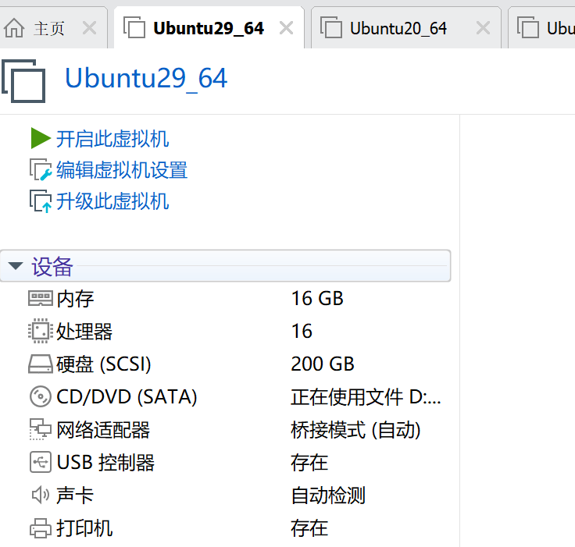

 |  |  |  |  |  |  |  |  |  |  |  |  |  |  |  |  |  |  |  |  | PC
开机
 |  |  |  |  |  |  |  |  |  |  |  |  |  |  |  |  |  |  |  |  | 内存16GB 你指定为4-8GB

 |  | 4.打开终端 终端=键盘+显示器 人机交互工具 只用命令和计算机交互

 |  | 方法1:
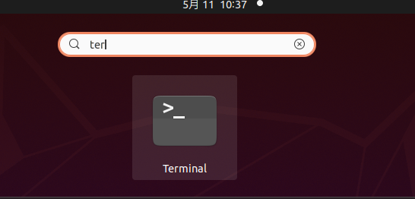

 |  | 方法2:
 |  |  |  |  |  | 快捷键 ctrl+alt+t |  |  |  |  |  |  |  |  | 打开终端 |  |  |  |  |  |  |  | 窗口字体调整
 |  |  |  |  |  |  |  |  | ctrl+shift+t 打开多页终端 |  |  |  |  |  |  |  |  |  |  |  |  |  |  |  | ctrl+shift++ 放大
 |  |  |  |  |  |  |  |  |  |  |  |  |  |  |  |  |  |  |  |  |  |  |  |  | ctrl+- 缩小
 |  |  |  |  |  |  |  |  |  |  |  |  |  |  |  |  |  |  |  |  |  |  | 复制 ctrl+shift+c
 |  |  |  |  |  |  |  |  |  |  |  |  |  |  |  |  |  |  |  |  |  |  | 粘贴 ctrl+shift+v

 |  |  |  |  |  | 设置终端
 |  |  |  |  |  |  | 右键--->preferences |  |  |  |  |  |  |  |  | 设置自己的终端主题

 |  |  | 5. 认识终端

 |  |  |  | 分为三个部分
 |  |  |  | 1） robin 用户名
 |  |  |  | 2） robin-vm 主机名
 |  |  |  | 3）~ 表示当前目录（文件夹） ~叫家目录 用户目录
 |  |  |  | @ ： 表示分割符
 |  |  |  | 4） $ 表示普通用户（权限有限） #表示管理员 |  |  |  |  |  |  |  |  |  |  |  |  |  |  |  |  |  |  |  | robin用户既是普通用户也是管理员

 |  |  |  | robin@robin-vm:~$ sudo su |  |  |  |  |  |  |  |  |  |  |  |  | 切换为管理员
 |  |  |  | [sudo] password for robin:
 |  |  |  | root@robin-vm:/home/robin# exit |  |  |  |  |  |  |  |  |  |  |  |  |  |  | 退出 恢复为robin用户
 |  |  |  | exit
 |  |  |  | robin@robin-vm:~$

 |  |  |  | robin@robin-vm:~$ exit |  |  |  |  |  |  |  |  |  |  | 关闭终端

 |  |  |  | clear命令 清屏 |  |  |  |  |  |  |  |  |  | shell命令 区分大小写
 |  |  |  | exit命令 退出

 |  |  |  | robin@robin-vm:~$ uname -a |  |  |  |  |  |  |  |  |  |  |  |  |  |  |  | 内核版本 平台
 |  |  |  | robin@robin-vm:~$ cat /proc/cpuinfo |  |  |  |  |  |  |  |  |  |  |  |  |  |  |  | 处理器数量
 |  |  |  | robin@robin-vm:~$ cat /proc/meminfo |  |  |  |  |  |  |  |  |  |  |  |  |  |  |  | 内存大小
 |  |  |  | robin@robin-vm:~$ df -h |  |  |  |  |  |  |  |  |  |  |  |  |  |  |  | 磁盘空间占用大小
 |  |  |  | Filesystem Size Used Avail Use% Mounted on
 |  |  |  | udev 7.8G 0 7.8G 0% /dev
 |  |  |  | tmpfs 1.6G 3.5M 1.6G 1% /run
 |  |  |  | /dev/sda5 196G 23G 163G 13% /
 |  |  |  | robin@robin-vm:~$ cat /etc/issue |  |  |  |  |  |  |  |  |  |  |  |  |  |  | linux发行版
 |  |  |  | Ubuntu 20.04.6 LTS \n \l

 |  |  |  | windows和linux启动过程对比

 |  |  |  |  |  |  |  | windows |  |  |  |  |  |  |  |  |  |  |  |  |  |  |  |  |  |  | linux

 |  |  |  |  |  |  |  | 上电 |  |  |  |  |  |  |  |  |  |  |  |  |  |  |  |  |  | 上电

 |  |  |  |  |  |  |  | BIOS |  |  |  |  |  |  |  |  |  |  |  |  |  |  |  |  |  | bootloader 引导程序 |  |  |  |  |  |  |  |  | 开发板uboot

 |  |  |  |  |  |  |  | windows内核 |  |  |  |  |  |  |  |  |  |  |  |  |  |  |  |  |  | linux内核

 |  |  |  |  |  |  |  | 挂载文件系统 |  |  |  |  |  |  |  |  |  |  |  |  |  |  |  |  |  | 挂载根文件系统

 |  |  |  |  |  | c: |  |  |  | d: |  |  |  |  |  | e: |  |  |  |  |  |  |  |  |  |  |  |  |  |  |  |  | / 表示根目录

 |  |  |  |  |  |  |  |  |  |  |  |  |  |  |  |  |  |  |  |  |  |  |  |  |  | 一棵树 |  |  |  |  |  | 没有盘符的概念
 |  |  |  |  |  |  |  | 三棵树 |  |  |  |  |  |  |  |  |  |  |  |  |  |  |  |  |  | 只有一个根 |  |  |  |  |  |  |  |  | 例如插入u盘会生成一个访问
 |  |  |  |  |  |  |  |  |  |  |  |  |  |  |  |  |  |  |  |  |  |  |  |  |  |  |  |  |  |  |  |  |  |  | 路径而不是盘符

 |  |  |  |  |  |  |  |  |  | df -h |  |  |  |  |  | cat /etc/issue

 |  |  | shell命令格式: 命令名 -选项1 -选项2 参数1 参数2 … 中间有空格 区分大小写

 |  |  |  |  | 上下箭头按键 翻出历史输入的命令
 |  |  |  |  | tab键用来补全命令或参数

 |  | 2.文件目录操作命令

 |  |  |  | 文件: 磁盘文件 a.txt b.c c.docx … 保存数据程序的文件
 |  |  |  |  |  | 设备文件 显示器 键盘 |  |  |  |  |  |  |  |  | i2c lcd ts led key uart spi usb …
 |  |  |  |  |  | 虚拟文件 |  |  |  | 只存在于内存的文件 掉电就没了 |  |  |  |  |  |  |  |  |  |  |  |  | /proc/cpuinfo

 |  |  |  | 目录(文件夹)
 |  |  |  |  |  | 保存文件或子目录的空间

 |  |  |  | ls命令 列出当前目录下文件和子目录

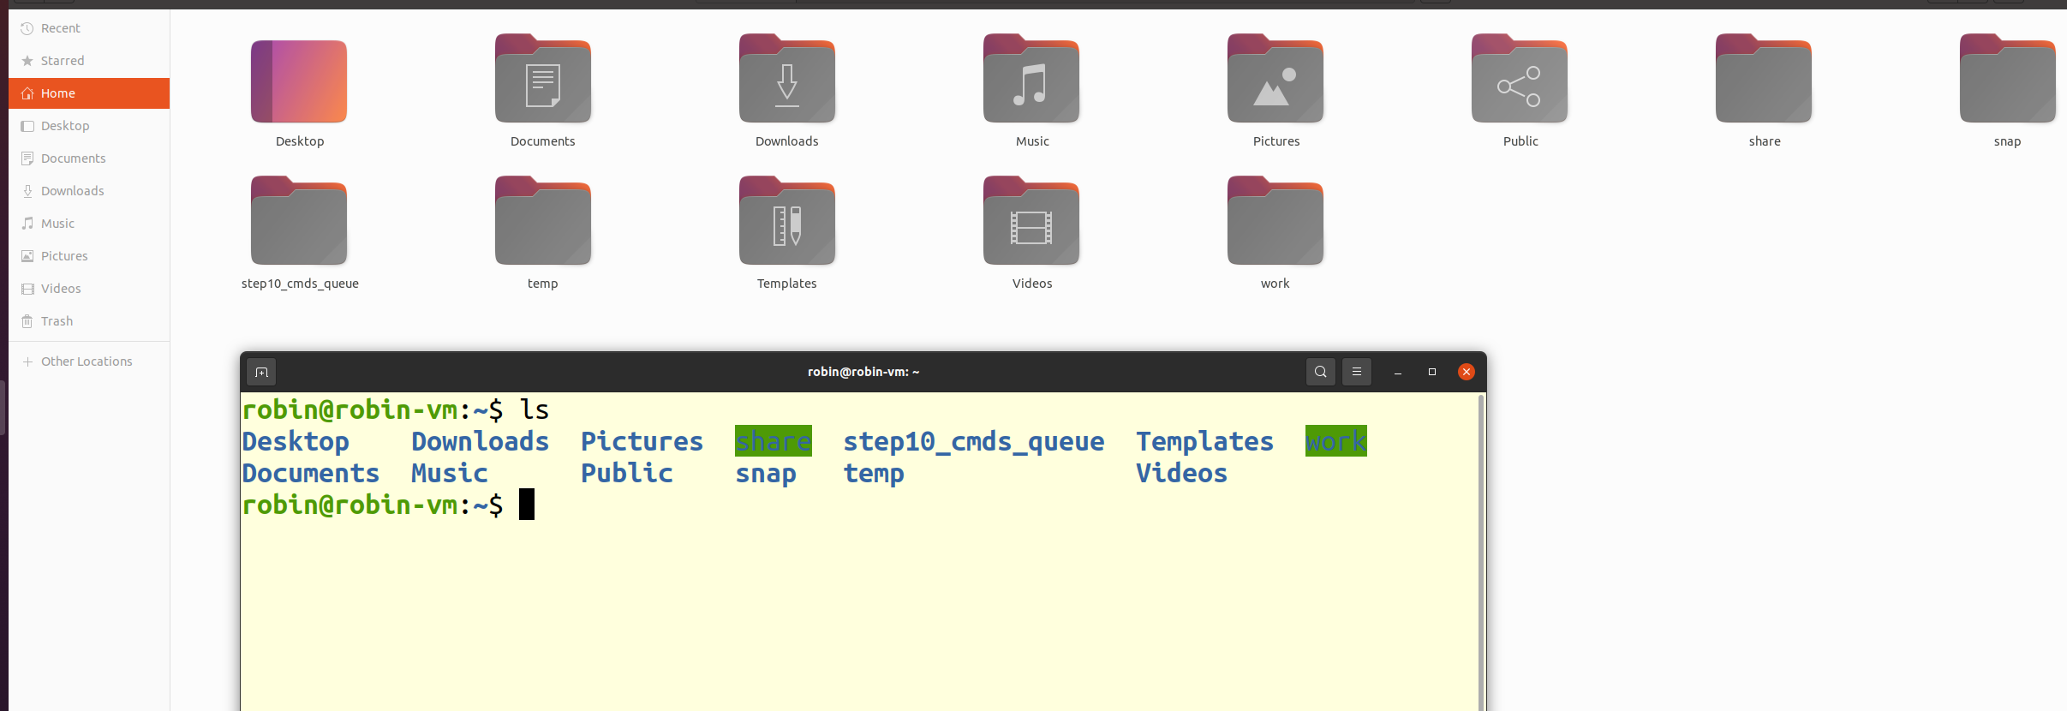

 |  |  |  | robin@robin-vm:~$ ls |  |  |  |  |  |  |  |  |  | 列出当前目录(~目录 ,家目录下文件和子目录)
 |  |  |  | Desktop Downloads Pictures share step10_cmds_queue Templates work
 |  |  |  | Documents Music Public snap temp Videos
 |  |  |  | robin@robin-vm:~$

 |  |  |  | pwd命令 定位 我在哪里? |  |  |  |  |  |  |  |  |  | 告诉路径

 |  |  |  | robin@robin-vm:~$ pwd
 |  |  |  | /home/robin
 |  |  |  |  |  |  |  |  |  |  |  |  |  |  |  |  |  |  | 根目录 |  |  |  |  |  |  |  | cd /
 |  |  |  | robin@robin-vm:~$
 |  |  |  |  |  |  |  |  |  |  |  |  |  |  |  |  |  |  |  |  |  |  |  |  |  |  | cd ..
 |  |  |  |  |  |  |  |  |  |  |  |  |  |  |  |  |  |  |  |  |  | home
 |  |  |  |  |  |  |  |  |  |  |  |  |  |  |  |  |  |  |  |  |  |  |  |  | robin |  |  |  | 这个位置叫家目录 ~ 表达 /home/robin路径
 |  |  |  |  |  |  |  |  |  |  |  |  |  |  |  |  |  |  |  |  |  |  |  |  |  |  |  | Desktop
 |  |  |  |  |  |  |  |  |  |  |  |  |  |  |  |  |  |  |  |  |  |  |  |  |  |  |  | Downloads
 |  |  |  |  |  |  |  |  |  |  |  | cd /usr/include |  |  |  |  |  |  |  |  |  |  |  |  |  |  |  | … |  |  |  |  | cd robin/Downloads
 |  |  |  |  |  |  |  |  |  |  |  |  |  |  |  |  |  |  |  |  |  | usr |  |  |  |  |  |  |  |  |  |  |  | 相对路径

 |  |  |  |  |  |  |  |  |  |  |  |  |  |  |  |  |  |  |  |  |  |  |  |  | include |  |  |  |  | 路径表示 /usr/include
 |  |  |  |  |  |  |  |  |  |  |  |  |  |  |  |  |  |  |  |  |  |  |  |  |  |  |  |  | 绝对路径从根目录开始来表示路径
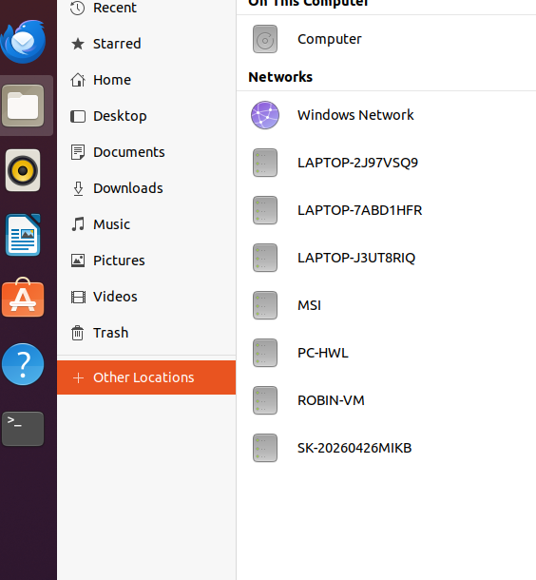

 |  |  |  |  |  |  |  |  |  |  |  |  |  |  |  |  |  |  |  |  | 打开到根目录下

 |  |  | cd 命令 改变路径

 |  |  | 1.使用绝对路径改变
 |  |  | robin@robin-vm:~$ cd /usr/include/
 |  |  | robin@robin-vm:/usr/include$ pwd
 |  |  | /usr/include
 |  |  | robin@robin-vm:/usr/include$

 |  |  | 2.切换到家目录
 |  |  | robin@robin-vm:/usr/include$ cd
 |  |  | robin@robin-vm:~$ cd /usr/include/
 |  |  | robin@robin-vm:/usr/include$ cd ~
 |  |  | robin@robin-vm:~$

 |  |  | 3.切换到父目录(上一级目录)
 |  |  | robin@robin-vm:~$ cd ..
 |  |  | robin@robin-vm:/home$ pwd
 |  |  | /home
 |  |  | 4.用相对路径切换 (相对于当前路径来切换)
 |  |  | robin@robin-vm:~$ cd work/mymodel/
 |  |  | robin@robin-vm:~/work/mymodel$

 |  |  | robin@robin-vm:~/share$ ls -l |  |  |  |  |  |  |  |  |  |  |  |  | 用列表形式列出当前目录下文件和子目录信息
 |  |  | total 24
"d" |  |  | drwxrwxr-x 18 robin robin 4096 12月 3 09:21 251111
目录 |  |  | drwxrwxr-x 16 robin robin 4096 4月 1 08:58 260311
 |  |  | drwxrwxr-x 19 robin robin 4096 2月 4 09:33 m260113
"-" |  |  | -rwxr--r-- 1 robin robin 246 10月 16 2023 Makefile
普通 |  |  | drwxrwxr-x 16 robin robin 4096 1月 28 12:57 mydir
文件 |  |  | drwxrwxrwx 2 robin robin 4096 3月 12 14:48 myshare
 |  |  |  |  |  |  |  |  |  |  |  |  |  |  | 日期 |  |  |  |  |  |  | 文件目录名

当前 |  |  | robin@robin-vm:~$ ls -a |  |  |  |  |  |  |  |  |  |  | 列出包括隐藏的文件和目录 约定.开头的文件和目录是隐藏
目录 |  |  | . .dotnet share .thunderbird
 |  |  | .. Downloads snap Videos
父目录 |  |  | .bash_history .gnupg .sqlite3_history .viminfo
 |  |  | .bash_logout .lesshst .sqlite3_history-07006.tmp .vimrc
 |  |  | .bashrc .local .sqlite3_history-08027.tmp .vscode-server
 |  |  | .cache .mozilla .ssh .wget-hsts
 |  |  | .config Music step10_cmds_queue work
 |  |  | .designer Pictures .sudo_as_admin_successful .Xauthority
 |  |  | Desktop .profile temp
 |  |  | Documents Public Templates
 |  |  | robin@robin-vm:~$ ls
 |  |  | Desktop Downloads Pictures share step10_cmds_queue Templates work
 |  |  | Documents Music Public snap temp Videos
 |  |  | robin@robin-vm:~$

 |  |  | robin@robin-vm:~$ ls -al |  |  |  |  |  |  |  |  |  |  |  | 选项组合也可以 或 ls -a -l
 |  |  | total 188
 |  |  | drwxr-xr-x 25 robin robin 4096 5月 11 11:02 .
 |  |  | drwxr-xr-x 3 root root 4096 4月 4 2025 ..
 |  |  | -rw------- 1 robin robin 20975 5月 11 11:02 .bash_history
 |  |  | -rw-r--r-- 1 robin robin 220 4月 4 2025 .bash_logout
 |  |  | -rw-r--r-- 1 robin robin 3771 4月 4 2025 .bashrc
 |  |  | drwx------ 20 robin robin 4096 3月 31 14:31 .cache
 |  |  | drwx------ 17 robin robin 4096 5月 11 11:58 .config

 |  |  | robin@robin-vm:~$ ls --help |  |  |  |  |  |  |  |  |  |  |  |  | 查看命令的用法
 |  |  | Usage: ls [OPTION]... [FILE]...

 |  |  | mkdir 创建目录
 |  |  | robin@robin-vm:~/share$ mkdir 260511

 |  |  | tree命令 显示当前目录下文件和子目录的树状结构
 |  |  | robin@robin-vm:~/share$ mkdir 260511/aa/bb/c/dd -p
 |  |  | robin@robin-vm:~/share$ tree 260511/
 |  |  | 260511/
 |  |  | └── aa
 |  |  | └── bb
 |  |  | └── c
 |  |  | └── dd

 |  |  | 4 directories, 0 files

 |  |  | 这个tree命令第三方的,需要安装,默认没有这个命令

 |  |  | robin@robin-vm:~/share$ sudo apt remove tree |  |  |  |  |  |  |  |  |  |  |  |  |  |  |  |  |  |  |  |  | 卸载软件包
 |  |  | robin@robin-vm:~/share$ sudo apt install tree |  |  |  |  |  |  |  |  |  |  |  |  |  |  |  |  |  |  |  | 安装软件包 一定要联网

 |  |  | touch命令 创建空白文件或改名文件的时间戳

 |  |  | robin@robin-vm:~/share/260511$ touch a.c
 |  |  | robin@robin-vm:~/share/260511$ ls
 |  |  | aa a.c
 |  |  | robin@robin-vm:~/share/260511$ touch b.c c.c d.c e.c
 |  |  | robin@robin-vm:~/share/260511$ ls
 |  |  | aa a.c b.c c.c d.c e.c
 |  |  | robin@robin-vm:~/share/260511$ ls -l
 |  |  | total 4
 |  |  | drwxrwxr-x 3 robin robin 4096 5月 11 14:23 aa
 |  |  | -rw-rw-r-- 1 robin robin 0 5月 11 14:26 a.c
 |  |  | -rw-rw-r-- 1 robin robin 0 5月 11 14:27 b.c
 |  |  | -rw-rw-r-- 1 robin robin 0 5月 11 14:27 c.c
 |  |  | -rw-rw-r-- 1 robin robin 0 5月 11 14:27 d.c
 |  |  | -rw-rw-r-- 1 robin robin 0 5月 11 14:27 e.c

 |  |  | robin@robin-vm:~/share/260511$ date |  |  |  |  |  |  |  |  |  |  |  |  |  |  |  |  | 显示日期时间
 |  |  | 2026年 05月 11日 星期一 14:27:35 CST
 |  |  | robin@robin-vm:~/share/260511$

 |  |  | robin@robin-vm:~/share/260511$ touch a.c |  |  |  |  |  |  |  |  |  |  |  |  |  |  |  |  |  |  | 文件存在改变文件的时间戳
 |  |  | robin@robin-vm:~/share/260511$ ls -l
 |  |  | total 4
 |  |  | drwxrwxr-x 3 robin robin 4096 5月 11 14:23 aa
 |  |  | -rw-rw-r-- 1 robin robin 0 5月 11 14:28 a.c
 |  |  | -rw-rw-r-- 1 robin robin 0 5月 11 14:27 b.c

 |  |  | echo命令 往文件或屏幕写一行字符串 自带换行符
 |  |  | robin@robin-vm:~/share/260511$ echo hello |  |  |  |  |  |  |  |  |  |  |  |  |  |  |  |  |  |  |  | 写到屏幕
 |  |  | hello
 |  |  | robin@robin-vm:~/share/260511$
 |  |  | robin@robin-vm:~/share/260511$ echo hello > a.c |  |  |  |  |  |  |  |  |  |  |  |  |  |  |  |  |  |  |  |  |  | 写到磁盘文件a.c |  |  |  |  |  |  | 清空再写 新建模式
 |  |  | robin@robin-vm:~/share/260511$ ls -l a.c
 |  |  | -rw-rw-r-- 1 robin robin 6 5月 11 14:30 a.c

 |  |  | cat命令 读一个文本文件的内容
 |  |  | robin@robin-vm:~/share/260511$ cat a.c
 |  |  | hello

 |  |  | robin@robin-vm:~/share/260511$ echo hello > a.c |  |  |  |  |  |  |  |  |  |  |  |  |  |  |  |  |  |  |  |  |  |  | 文件末尾再写 追加模式
 |  |  | robin@robin-vm:~/share/260511$ echo world >> a.c
 |  |  | robin@robin-vm:~/share/260511$ echo world >> a.c
 |  |  | robin@robin-vm:~/share/260511$ echo world >> a.c
 |  |  | robin@robin-vm:~/share/260511$ echo world >> a.c
 |  |  | robin@robin-vm:~/share/260511$ cat a.c
 |  |  | hello
 |  |  | world
 |  |  | world
 |  |  | world
 |  |  | world

 |  |  | mv命令 移动文件或目录 或修改文件目录的名称
 |  |  | robin@robin-vm:~/share/260511$ mv a.c aa/bb/ |  |  |  |  |  |  |  |  |  |  |  |  |  |  |  |  |  |  |  |  |  | 移动文件
 |  |  | robin@robin-vm:~/share/260511$ ls
 |  |  | aa b.c c.c d.c e.c
 |  |  | robin@robin-vm:~/share/260511$ mv aa aabbcc |  |  |  |  |  |  |  |  |  |  |  |  |  |  |  |  |  |  |  |  |  | 修改目录名
 |  |  | robin@robin-vm:~/share/260511$ ls
 |  |  | aabbcc b.c c.c d.c e.c
 |  |  | robin@robin-vm:~/share/260511$ mv aabbcc/bb/a.c . |  |  |  |  |  |  |  |  |  |  |  |  |  |  |  |  |  |  |  |  |  |  | 移动文件
 |  |  | robin@robin-vm:~/share/260511$ ls
 |  |  | aabbcc a.c b.c c.c d.c e.c
 |  |  | robin@robin-vm:~/share/260511$

 |  |  | rm命令 remove缩写 |  |  |  |  |  |  |  |  | 删除文件或目录
 |  |  | robin@robin-vm:~/share/260511$ rm e.c |  |  |  |  |  |  |  |  |  |  |  |  |  |  |  |  |  | 删除文件
 |  |  | robin@robin-vm:~/share/260511$ rm c.c d.c
 |  |  | robin@robin-vm:~/share/260511$ ls
 |  |  | aabbcc a.c b.c
 |  |  | robin@robin-vm:~/share/260511$ rm aabbcc/
 |  |  | rm: cannot remove 'aabbcc/': Is a directory
 |  |  | robin@robin-vm:~/share/260511$ rm -r aabbcc/ |  |  |  |  |  |  |  |  |  |  |  |  |  |  |  |  |  |  |  |  | 删除目录
 |  |  | robin@robin-vm:~/share/260511$ ls
 |  |  | a.c b.c
 |  |  | robin@robin-vm:~/share/260511$ rm -i b.c |  |  |  |  |  |  |  |  |  |  |  |  |  |  |  |  |  |  | 提示是否删除
 |  |  | rm: remove regular empty file 'b.c'? y
 |  |  | robin@robin-vm:~/share/260511$

 |  |  | cp命令 缩写 copy 文件和目录拷贝
 |  |  |  |  | cp 源 目的

 |  |  | robin@robin-vm:~/share/260511$ mkdir dir
 |  |  | robin@robin-vm:~/share/260511$ ls
 |  |  | a.c b.c dir
 |  |  | robin@robin-vm:~/share/260511$ cp a.c dir/ |  |  |  |  |  |  |  |  |  |  |  |  |  |  |  |  |  |  |  | 拷贝到指定目录下文件名默认
 |  |  | robin@robin-vm:~/share/260511$ tree
 |  |  | .
 |  |  | ├── a.c
 |  |  | ├── b.c
 |  |  | └── dir
 |  |  | └── a.c

 |  |  | 1 directory, 3 files
 |  |  | robin@robin-vm:~/share/260511$ cp a.c dir/a.bak
 |  |  | robin@robin-vm:~/share/260511$ tree
 |  |  | .
 |  |  | ├── a.c
 |  |  | ├── b.c
 |  |  | └── dir
 |  |  | ├── a.bak
 |  |  | └── a.c

 |  |  | 1 directory, 4 files

 |  |  | robin@robin-vm:~/share/260511$ cp dir mydir -r |  |  |  |  |  |  |  |  |  |  |  |  |  |  |  |  |  |  |  |  |  | 拷贝文件目录
 |  |  | robin@robin-vm:~/share/260511$ tree |  |  |  |  |  |  |  |  |  |  |  |  |  |  |  |  |  |  |  |  | 拷贝目录带 -r 递归有子目录文件全拷贝
 |  |  | .
 |  |  | ├── a.c
 |  |  | ├── b.c
 |  |  | ├── dir
 |  |  | │ ├── a.bak
 |  |  | │ └── a.c
 |  |  | └── mydir
 |  |  | ├── a.bak
 |  |  | └── a.c

 |  |  | 2 directories, 6 files

 |  |  | diff命令 文件内容比较 (文本,二进制)
 |  |  | robin@robin-vm:~/share/260511$ diff a.c b.c
 |  |  | 5a6
 |  |  | > 123
 |  |  | robin@robin-vm:~/share/260511$

 |  |  | 3.vi编辑器 |  |  |  |  |  |  |  |  |  |  |  |  |  |  |  |  |  |  |  |  |  |  |  |  | gedit 可视化界面编辑器
 |  |  |  | 字符界面(终端)下使用的文本编辑器,必须用命令来操作 |  |  |  |  |  |  |  |  |  |  |  |  |  |  |  |  |  |  |  |  |  |  |  | robin@robin-vm:~/share/260511$ gedit
 |  |  |  | vim 是vi升级版 必须安装后使用 sudo apt install vim

 |  |  |  | vi 有三种模式
 |  |  |  | 1) 编辑 |  |  |  | 可编辑输入文本
 |  |  |  | 2)命令 |  |  |  | 输入命令操作 例如 复制粘贴..
 |  |  |  | 3)底行 |  |  |  | 在最下面输入命令操作 例如文件保存退出 查找 替换等…

 |  |  |  | 默认启动vi时进入命令模式

 |  |  |  | 命令模式 ------------------------------->编辑模式
 |  |  |  | i a o

 |  |  |  | i表示光标前面插入 |  |  |  |  |  |  |  | insert
 |  |  |  | a表示光标后面插入 |  |  |  |  |  |  |  | append
 |  |  |  | o表示在下一行插入

 |  |  |  | 编辑模式------------->命令模式----------->底行模式
 |  |  |  |  |  |  | Esc |  |  |  |  |  |  |  |  | :

 |  |  |  |  |  |  |  |  |  |  |  |  |  |  |  | :w 保存 write
 |  |  |  |  |  |  |  |  |  |  |  |  |  |  |  | :wq 保存退出 quit |  |  |  |  |  |  |  | 或 :x
 |  |  |  |  |  |  |  |  |  |  |  |  |  |  |  | :q! 不保存退出
 |  |  |  |  |  |  |  |  |  |  |  |  |  |  |  | :set nonu 不显示行号
 |  |  |  |  |  |  |  |  |  |  |  |  |  |  |  | :set nu 显示行号

 |  |  | 命令模式实现特殊功能

 |  |  | 行复制 yy
 |  |  | n行复制 nyy 例如 复制3行 3yy

 |  |  | 粘贴
 |  |  | p 下面
 |  |  | P 上面

 |  |  | u 撤销
 |  |  | 重做 ctrl+r

 |  |  | 剪切行 dd
 |  |  | n行剪切 ndd 例如 剪切3行 3dd

 |  |  | 删除字符 x

 |  |  | 定位到某行 :n n表示行号

 |  |  | 定位到最后一行: GG |  |  |  |  |  |  |  | 大哥哥
 |  |  | 定义到第一行: gg |  |  |  |  |  |  |  | 小哥哥

 |  |  | 查找
 |  |  |  | /要找的字符串
 |  |  | 或
 |  |  |  | ?要找的字符串
 |  |  | 向下找 n
 |  |  | 向上找 N

 |  |  | 替换
 |  |  | :%s/oldstr/newstr/g

 |  |  | 在linux下编译运行c程序

 |  |  | 用gcc命令

 |  |  | 1.编译单个c文件为可执行文件,该c文件一定要有main函数
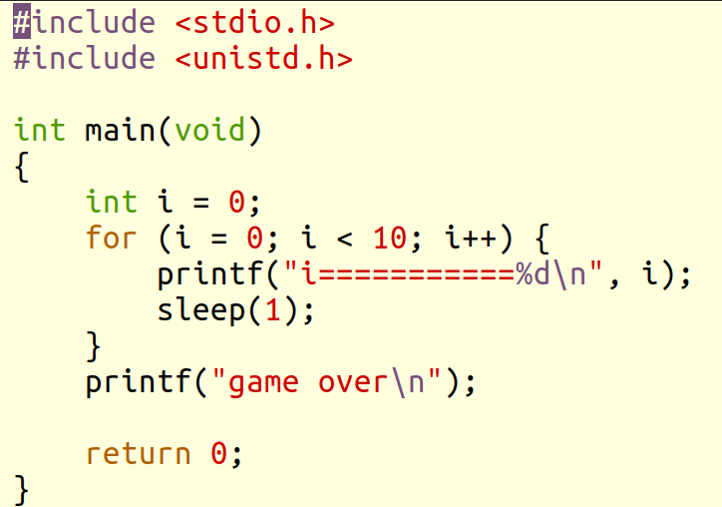

 |  |  | robin@robin-vm:~/share/260511$ gcc hello.c -o hello |  |  |  |  |  |  |  |  |  |  |  |  |  |  |  |  |  |  |  |  |  |  | 编译hello.c为可执行文件hello
 |  |  | robin@robin-vm:~/share/260511$ ./hello |  |  |  |  |  |  |  |  |  |  |  |  |  |  |  |  |  |  |  |  |  |  |  |  |  | -o |  | 指定编译链接后的可执行文件名
 |  |  | i===========0 |  |  |  |  |  |  |  |  |  |  |  |  |  | 在当前目录. 下执行可执行文件
 |  |  | i===========1 |  |  |  |  |  |  |  |  |  |  |  |  |  |  | ./xx 表示当前目录下执行xx程序
 |  |  | i===========2
 |  |  | i===========3
 |  |  | i===========4
 |  |  | i===========5
 |  |  | i===========6
 |  |  | i===========7
 |  |  | i===========8
 |  |  | i===========9
 |  |  | game over

 |  |  | file命令 查看文件的属性

 |  |  | robin@robin-vm:~/share/260511$ file hello.c
 |  |  | hello.c: C source, ASCII text
 |  |  | robin@robin-vm:~/share/260511$ file hello
 |  |  | hello: ELF 64-bit LSB shared object, x86-64, version 1 (SYSV), dynamically linked, interpreter /lib64/ld-linux-x86-64.so.2, BuildID[sha1]=678df53d15d4fbf595fc7721c8c5cab2eeafcca6, for GNU/Linux 3.2.0, not stripped

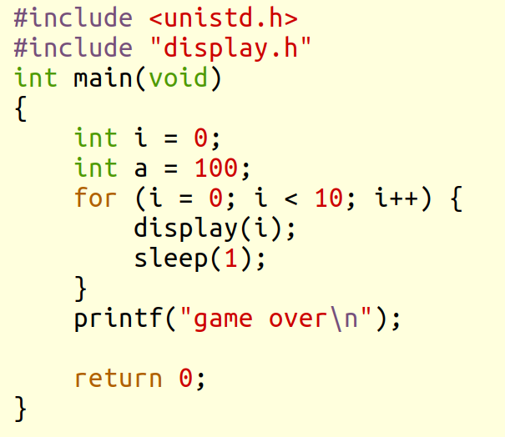
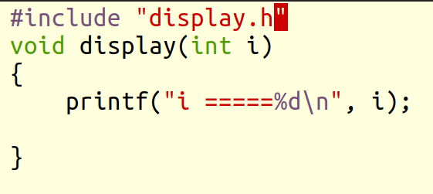
 |  |  | 2.编译多个c文件
 |  |  | robin@robin-vm:~/share/260511$ tree
 |  |  | .
 |  |  | ├── display.c
 |  |  | ├── display.h
 |  |  | ├── hello
 |  |  | └── hello.c

 |  |  | 0 directories, 4 files

 |  |  | robin@robin-vm:~/share/260511$ gcc hello.c display.c -o hello -Wall
 |  |  |  |  |  |  |  |  |  |  |  |  |  |  | Wall表示显示所有的编译过程产生的所有信息

 |  |  | robin@robin-vm:~/share/260511$ gcc hello.c display.c -o hello -Wall
 |  |  | hello.c: In function ‘main’:
 |  |  | hello.c:6:9: warning: unused variable ‘a’ [-Wunused-variable]
 |  |  | 6 | int a = 100;
 |  |  | | ^

 |  |  | 小结:

 |  |  | clear
 |  |  | exit
 |  |  | uname -a
 |  |  | cat /proc/cpuinfo
 |  |  | cat /proc/meminfo
 |  |  | cat /etc/issue
 |  |  | df -h
 |  |  | ls
 |  |  | pwd
 |  |  | cd
 |  |  | ls -l -a -la --help
 |  |  | mkdir
 |  |  | tree
 |  |  | sudo apt install tree
 |  |  | sudo apt remove tree
 |  |  | touch
 |  |  | date
 |  |  | echo
 |  |  | cat
 |  |  | mv
 |  |  | rm
 |  |  | cp
 |  |  | diff
 |  |  | vi
 |  |  | gcc
 |  |  | file

 |  |  | 实验完成上面所有命令操作

 |  |  | vi编辑器使用

 |  | 作业

 |  |  |  | 要求shell终端+gcc+vim 纯linux开发

 |  | 1.拷贝字符串操作
 |  |  | char a[10] = "hello" |  |  |  |  |  |  |  |  | 把a拷贝给b或 pb并打印出来
 |  |  | char b[10] char *pb;

 |  |  | 不用strcpy函数

 |  | 2. 字符串切割 "hello,world,good" 按逗号 切割为三段打印出来
 |  |  |  |  | 用函数来实现 |  |  |  |  |  | strtok

 |  | 3. 创建一个工程项目 |  |  |  |  |  |  |  | 连目录结构必须是相同的
 |  | robin@ubuntu:~/share/250511/cal$ tree
 |  | . |  |  |  |  |  |  |  |  |  |  |  |  |  |  |  |  |  | add.c |  |  |  |  |  |  |  |  |  |  | sub.c
 |  | ├── add.c |  |  |  |  |  | 加 |  |  |  |  |  |  |  |  |  |  | int add(int a, int b); |  |  |  |  |  |  |  |  |  |  |  | int sub(int a, int b);
 |  | ├── cal.h |  |  |  |  |  | 头
 |  | ├── div.c |  |  |  |  |  | 除
 |  | ├── main.c |  |  |  |  |  | 主 |  |  |  |  |  |  | 完成2个数的运算
 |  | ├── mul.c |  |  |  |  |  | 乘 |  |  |  |  |  |  |  |  |  |  |  | cal.h
 |  | ├── mysqrt.c |  |  |  |  |  | 开方 |  |  |  |  |  |  |  |  |  |  | 定义一个宏
 |  | └── sub.c |  |  |  |  |  | 减 |  |  |  |  |  |  |  |  |  |  | #define MAX 10000
 |  |  |  |  |  |  |  |  |  |  |  |  |  |  |  |  |  |  | 如果运行结果超出 MAX 必须打印提示
 |  | 要求只能在linux 终端完成
 |  |  |  |  |  |  |  |  |  |  |  |  |  |  | main函数
 |  |  |  |  |  |  |  |  |  |  |  |  |  |  |  |  | 键盘输入2个数完成各种运算 |  |  |  |  |  |  |  |  |  |  | scanf
 |  |  |  |  |  |  |  |  |  |  |  |  |  |  |  |  | 分别调用你定义各种函数
 |  |  |  |  |  |  |  |  |  |  |  |  |  |  |  |  | 每个文件放一个函数定义 |  |  |  |  |  |  |  |  |  |  |  | 类似如下:
 |  |  |  |  |  |  |  |  |  |  |  |  |  |  |  |  |  |  |  |  |  |  |  |  |  |  |  |  | robin@robin-vm:~/share/260311/project$ tree
 |  |  |  |  | 开方有 sqrt函数 头文件 |  |  |  |  |  |  |  |  |  |  |  |  |  |  |  |  |  |  |  |  |  |  |  | .
 |  |  |  |  |  |  |  |  |  |  |  |  |  |  |  |  |  |  |  |  |  |  |  |  |  |  |  |  | ├── display.c
 |  |  |  |  |  |  | #include <math.h> |  |  |  |  |  |  |  |  |  |  |  |  |  |  |  |  |  |  |  |  |  | ├── display.h
 |  |  |  |  |  |  |  |  |  |  |  |  |  |  |  |  |  |  |  |  |  |  |  |  |  |  |  |  | ├── go
 |  |  |  |  |  |  |  |  |  |  |  |  |  |  |  |  |  |  |  |  |  |  |  |  |  |  |  |  | └── hello.c

 |  | 编写文档

2
 |  | 回顾

 |  | 课程说明
 |  | linux简介
 |  | linux平台开发环境使用
 |  | shell命令
 |  | vi编辑器
 |  | gcc工具使用编译程序

 |  | 主要内容
 |  | 1. shell命令
 |  |  |  | 环境变量 重定向 管道
 |  | 2. 网络管理
 |  |  |  | 联网
 |  |  |  | 远程ssh shell终端
 |  | 3. 变量存储类型 进程内存映像
 |  | 4. gcc工具链

 |  | 1. shell命令

 |  |  |  |  |  |  |  |  |  |  |  |  |  |  |  |  |  |  |  |  |  |  | shell: 壳 保护作用

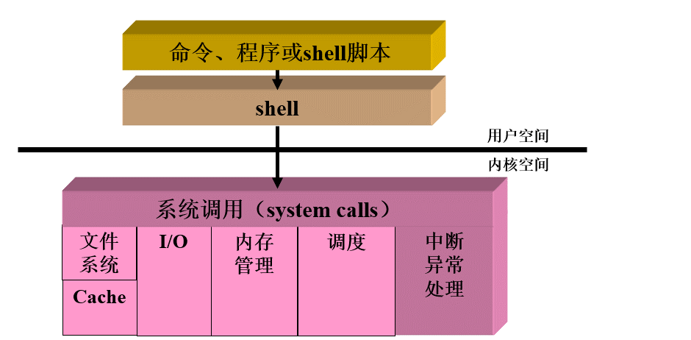
 |  |  |  |  |  |  |  |  |  |  |  |  |  |  |  |  |  |  |  |  |  |  | shell 程序(命令解释器) == 终端
 |  |  |  |  |  |  |  |  |  |  |  |  |  |  |  |  |  |  |  |  |  |  | 是一个解析命令/程序/脚本

 |  |  |  |  |  |  |  |  |  |  |  |  |  |  |  |  |  |  |  |  |  |  | shell 脚本: 把多条命令写在一个文本里面具有程序逻辑功能

 |  |  |  | robin@robin-vm:~$ ls --help
 |  |  |  | Usage: ls [OPTION]... [FILE]...

 | 格式: 命令名 -选项1 -选项2 参数1 参数2…

 |  |  |  | 通配符 * 表示任意长度的字符串

 |  |  |  | robin@robin-vm:~/share/260511$ ls *.c
 |  |  |  | display.c hello.c

 |  |  |  | wc命令 统计文本文件 字节数 行数 单词数

 |  |  |  | robin@robin-vm:~/share/260511$ wc --help
 |  |  |  | Usage: wc [OPTION]... [FILE]...
 |  |  |  | or: wc [OPTION]... --files0-from=F
 |  |  |  | Print newline, word, and byte counts for each FILE, and a total line if
 |  |  |  |  |  |  | 行数 |  | 单词数 |  |  |  |  | 字节数

 |  |  |  | robin@robin-vm:~/share/260511$ wc hello.c |  |  |  |  |  |  |  |  |  |  |  |  |  |  |  |  |  |  |  | 统计hello.c文件
 |  |  |  | 17 32 198 hello.c

 |  |  |  | robin@robin-vm:~/share/260511$ wc |  |  |  |  |  |  |  |  |  |  |  |  |  |  |  | 统计标准输入文件(设备文件 键盘)
 |  |  |  | one
 |  |  |  | two
 |  |  |  | three |  |  |  |  |  |  |  | 文件结束标志: ctrl+d
 |  |  |  | four
 |  |  |  | 4 4 19

 |  |  |  |  |  |  |  |  |  |  |  |  | 标准输入文件 |  |  |  |  |  | 键盘
 |  |  | 三大标准文件 (设备文件) |  |  |  |  |  |  |  |  |  | 标准输出文件 |  |  |  |  |  | 显示器 |  |  |  |  | 一切皆文件
 |  |  |  |  |  |  |  |  |  |  |  |  | 标准出错文件 |  |  |  |  |  | 显示器

 |  |  | 输入输出重定向 < > >>

 |  |  |  |  | 默认
 |  |  | ls 显示器 写到标准输出文件中
 |  |  |  |  |  | 输出重定向
 |  |  |  |  |  | > |  |  |  | 磁盘文件
 |  |  |  |  |  | >>

 |  |  | robin@robin-vm:~/share/260511$ wc |  |  |  |  |  |  |  |  |  |  |  |  |  |  |  | 读标准输入
 |  |  | one
 |  |  | two
 |  |  | three |  |  |  |  |  |  |  | 文件结束标志: ctrl+d
 |  |  | four
 |  |  | 4 4 19

 |  |  | robin@robin-vm:~/share/260511$ wc < a.txt |  |  |  |  |  |  |  |  |  |  |  |  |  |  |  |  |  |  |  | 输入重定向 |  |  |  |  | 统计a.txt
 |  |  | 20 20 160

 |  |  | 管道: 一端输入另一端输出 理解为: 两个命令之间的通信

 |  |  |  | ls |  |  |  |  | 管道 |  |  |  |  |  | wc

 |  |  | robin@robin-vm:~/share/260511$ ls | wc
 |  |  | 5 5 40

 |  |  | man手册 在线文档 查看命令或函数工具的用法的说明

 |  |  |  |  |  |  |  |  |  |  |  |  |  |  |  |  |  |  |  |  |  |  |  |  |  |  |  |  |  |  |  | 前面3册
 |  |  |  |  |  |  |  |  |  |  |  |  |  |  |  |  |  |  |  |  |  |  |  |  |  |  |  |  |  |  |  | 1表示 命令/程序用法解释
 |  |  |  |  |  |  |  |  |  |  |  |  |  |  |  |  |  |  |  |  |  |  |  |  |  |  |  |  |  |  |  | 2表示 系统调用函数用法说明
 |  |  |  |  |  |  |  |  |  |  |  |  |  |  |  |  |  |  |  |  |  |  |  |  |  |  |  |  |  |  |  | 3表示 库函数用法说明

 | robin@robin-vm:~/share/260511$ man ls |  |  |  |  |  |  |  |  |  |  |  |  |  |  |  |  |  |  |  | 查看ls命令用法
 | robin@robin-vm:~/share/260511$ man -f printf |  |  |  |  |  |  |  |  |  |  |  |  |  |  |  |  |  |  |  |  | 查看printf有几种用法
 | robin@robin-vm:~/share/260511$ man 1 printf |  |  |  |  |  |  |  |  |  |  |  |  |  |  |  |  |  |  |  |  | 命令用法
 | robin@robin-vm:~/share/260511$ man 3 printf |  |  |  |  |  |  |  |  |  |  |  |  |  |  |  |  |  |  |  |  | 函数用法
 | robin@robin-vm:~/share/260511$

 | 环境变量

 | which命令 |  |  |  |  | 获取你的程序/命令文件所在的路径
 | robin@robin-vm:~$ which ls
 | /usr/bin/ls
 | robin@robin-vm:~$ which pwd
 | /usr/bin/pwd
 | robin@robin-vm:~$ which cd |  |  |  |  |  |  |  |  |  |  |  | 内置命令
 | robin@robin-vm:~$

 |  |  |  | 为什么操作系统能自动找到ls命令所在文件路径,而我们的程序找不到?
 |  |  |  | 因为shell终端运行命令或程序时,会自动查询一个环境变量PATH
 |  |  |  | PATH保存各种文件的存放的路径

 |  |  |  | shell里面用的全局变量
 |  |  |  | 变量名=值 值是字符串
 |  |  |  | 读变量值 $变量名

 |  |  |  | robin@robin-vm:~$ echo $PATH |  |  |  |  |  |  |  |  |  |  |  |  |  |  | 打印出环境变量PATH的值
 |  |  |  | /usr/local/ffmpeg/bin:/usr/local/sbin:/usr/local/bin:/usr/sbin:/usr/bin:/sbin:/bin:/usr/games:/usr/local/games:/snap/bin

 |  |  | 格式: 路径1:路径2:…..路径N 中间用冒号隔开

 |  |  | 如何修改PATH变量?
 |  | 1) 修改PATH变量值
 |  | robin@robin-vm:~$ sudo vi /etc/environment

 |  | 2)生效 |  |  |  |  |  |  |  |  |  |  |  |  |  |  |  |  |  |  |  |  |  |  |  |  |  |  |  |  |  |  |  |  |  |  |  |  |  |  |  |  |  |  | 我自己加的
 |  |  | robin@robin-vm:~$ source /etc/environment
 |  | 3)验证
 |  |  | robin@robin-vm:~$ echo $PATH
 |  |  | /usr/local/sbin:/usr/local/bin:/usr/sbin:/usr/bin:/sbin:/bin:/usr/games:/usr/local/games:/snap/bin:/home/robin/share/260511
 |  |  | robin@robin-vm:~$

 |  | robin@robin-vm:~$ which hello
 |  | /home/robin/share/260511/hello

 |  | ps命令 查询系统进程的快照
 |  |  | 进程: 程序一次执行 |  |  |  |  |  |  |  |  | 多进程==多任务

 |  |  | c程序 |  |  |  |  |  |  |  |  |  |  |  |  |  |  |  |  |  |  | 进程

 |  | 编写c程序的源文件 hello.c保存磁盘 |  |  |  |  |  |  |  |  |  |  |  |  |  |  |  |  |  |  |  | 进程: 程序一次执行
 |  |  |  |  |  | 编译链接
 |  |  |  |  |  |  |  |  |  |  |  |  |  |  | ./hello
 |  |  | 可执行文件hello保存磁盘 |  |  |  |  |  |  |  |  |  |  |  |  |  |  |  |  |  |  | hello扔到内存运行

 |  |  | 标本 |  |  |  |  |  |  |  |  |  |  |  |  |  |  |  |  |  |  | 活的东西

 |  | robin@robin-vm:~/share/260511$ ps -ef |  |  |  |  |  |  |  |  |  |  |  |  |  |  |  |  |  |  |  |  |  |  |  |  |  |  |  |  |  |  |  | ps -ef
 |  | UID PID PPID C STIME TTY TIME CMD |  |  |  |  |  |  |  |  |  |  |  |  |  |  |  |  |  |  |  |  |  |  |  |  |  |  |  |  |  |  |  | e表示查看所有的进程
 |  | root 1 0 0 08:56 ? 00:00:01 /sbin/init splash |  |  |  |  |  |  |  |  |  |  |  |  |  |  |  |  |  |  |  |  |  |  |  |  |  |  |  |  |  |  |  | f表示格式化显示
 |  | root 2 0 0 08:56 ? 00:00:00 [kthreadd]
 |  | root 3 2 0 08:56 ? 00:00:00 [rcu_gp] |  |  |  |  |  |  |  |  |  |  |  |  |  |  |  |  |  |  |  |  |  |  |  |  |  |  |  |  |  | uid:用户id
 |  | root 4 2 0 08:56 ? 00:00:00 [rcu_par_gp] |  |  |  |  |  |  |  |  |  |  |  |  |  |  |  |  |  |  |  |  |  |  |  |  |  |  |  |  |  | pid: 进程号 区分不同的进程
 |  | root 5 2 0 08:56 ? 00:00:00 [slub_flushwq] |  |  |  |  |  |  |  |  |  |  |  |  |  |  |  |  |  |  |  |  |  |  |  |  |  |  |  |  |  | ppid:父进程号
 |  | root 6 2 0 08:56 ? 00:00:00 [netns] |  |  |  |  |  |  |  |  |  |  |  |  |  |  |  |  |  |  |  |  |  |  |  |  |  |  |  |  |  | C: 占用cpu资源百分比
 |  | root 8 2 0 08:56 ? 00:00:00 [kworker/0:0H-events_highpri] |  |  |  |  |  |  |  |  |  |  |  |  |  |  |  |  |  |  |  |  |  |  |  |  |  |  |  |  |  | stime: 开始时间
 |  | root 10 2 0 08:56 ? 00:00:00 [mm_percpu_wq] |  |  |  |  |  |  |  |  |  |  |  |  |  |  |  |  |  |  |  |  |  |  |  |  |  |  |  |  |  | tty:使用终端 pts/x 终端进程 ?没有终端 (后台进程)
 |  | root 11 2 0 08:56 ? 00:00:00 [rcu_tasks_rude_] |  |  |  |  |  |  |  |  |  |  |  |  |  |  |  |  |  |  |  |  |  |  |  |  |  |  |  |  |  | time: 用掉cpu时间
 |  |  | …....................... |  |  |  |  |  |  |  |  |  |  |  |  |  |  |  |  |  |  |  |  |  |  |  |  |  |  |  |  | cmd:命令或程序名

 |  | robin 4179 3730 0 10:01 pts/3 00:00:00 bash
 |  | robin 4194 3730 0 10:01 pts/4 00:00:00 bash
 |  | robin 4292 4162 0 10:03 pts/2 00:00:00 ./hello
 |  | robin 4297 4179 0 10:03 pts/3 00:00:00 ./hello
 |  | robin 4298 4194 0 10:03 pts/4 00:00:00 ./hello
 |  | root 4299 2 0 10:03 ? 00:00:00 [kworker/u256:0-events_unbound]
 |  | robin 4301 3738 0 10:04 pts/0 00:00:00 ps -ef

 |  | 结束进程的方法
 |  | 1. ctrl+c 给进程发信号

 |  | 2.kill命令 格式: kill pid
 |  |  |  | robin@robin-vm:~/share/260511$ kill 4297

 |  | 3.直接关闭终端
 |  |  |  | 终端里面的进程结束

 |  | linux 文件操作
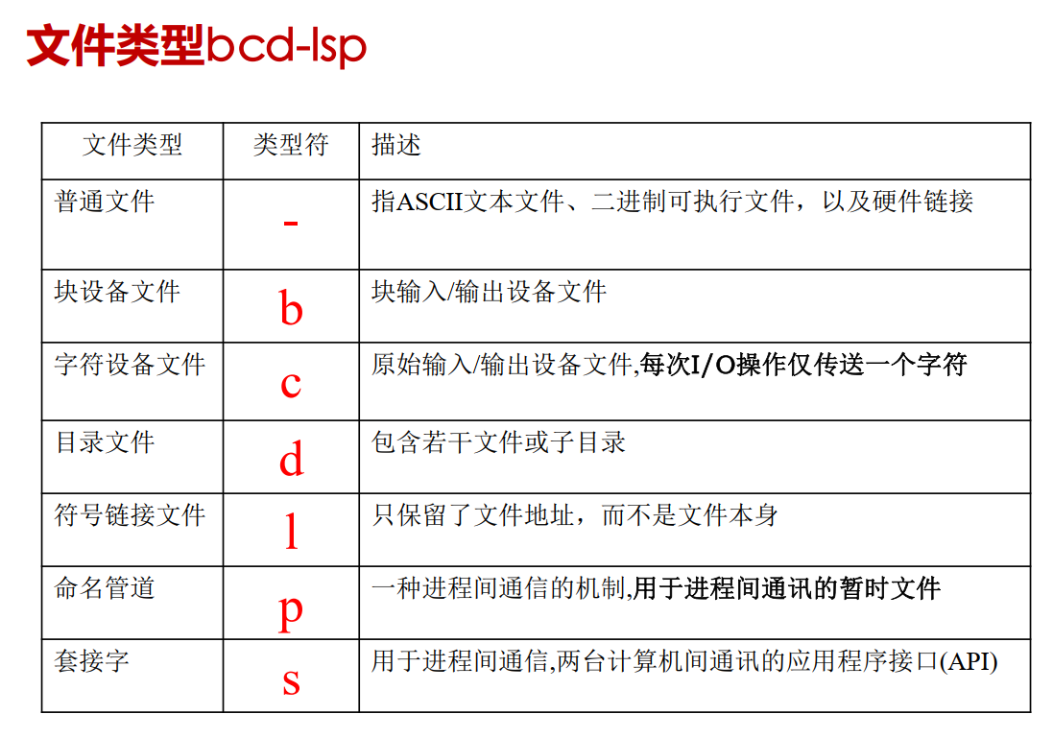

 |  |  |  | robin@robin-vm:~/share$ ls -l |  |  |  |  |  |  |  |  |  |  |  |  | 用列表形式列出当前目录下文件和子目录信息
 |  |  |  | total 24
"d" |  |  |  | drwxrwxr-x 18 robin robin 4096 12月 3 09:21 251111
目录 |  |  |  | drwxrwxr-x 16 robin robin 4096 4月 1 08:58 260311
 |  |  |  | drwxrwxr-x 19 robin robin 4096 2月 4 09:33 m260113
"-" |  |  |  | -rwxr--r-- 1 robin robin 246 10月 16 2023 Makefile
普通 |  |  |  | drwxrwxr-x 16 robin robin 4096 1月 28 12:57 mydir
文件 |  |  |  | drwxrwxrwx 2 robin robin 4096 3月 12 14:48 myshare
 |  |  |  |  |  |  |  |  |  |  |  |  |  |  |  | 日期 |  |  |  |  |  |  | 文件目录名

 |  |  |  | robin@robin-vm:~/share$ ls /dev/sda5 -l
 |  |  |  | brw-rw---- 1 root disk 8, 5 5月 12 08:56 /dev/sda5 |  |  |  |  |  |  |  |  |  |  |  |  |  |  |  |  |  |  |  |  |  | 块设备文件

 |  |  |  | robin@robin-vm:~/share$ ls /dev/ttyS0 -l |  |  |  |  |  |  |  |  |  |  |  |  |  |  |  |  |  |  |  |  | 字符设备文件
 |  |  |  | crw-rw---- 1 root dialout 4, 64 5月 12 08:56 /dev/ttyS0

 |  |  |  | robin@robin-vm:~/share$ ls /usr/bin/gcc -l |  |  |  |  |  |  |  |  |  |  |  |  |  |  |  |  |  |  | 软链接文件
 |  |  |  | lrwxrwxrwx 1 root root 5 3月 20 2020 /usr/bin/gcc -> gcc-9

 |  |  |  | ln命令 创建软链接文件

 |  |  |  | robin@robin-vm:~/share/260511$ ln -s hello hello.lnk |  |  |  |  |  |  |  |  |  |  |  |  |  |  |  |  |  |  |  |  |  |  |  | 要求
 |  |  |  | robin@robin-vm:~/share/260511$ ls -l |  |  |  |  |  |  |  |  |  |  |  |  |  |  |  |  |  |  |  |  |  |  |  | hello不能删除修改文件名
 |  |  |  | total 36 |  |  |  |  |  |  |  |  |  |  |  |  |  |  |  |  |  |  |  |  |  |  |  | 否则会hello.lnk会失效
 |  |  |  | -rw-rw-r-- 1 robin robin 160 5月 12 09:33 a.txt
 |  |  |  | -rw-rw-r-- 1 robin robin 79 5月 11 15:44 display.c
 |  |  |  | -rw-rw-r-- 1 robin robin 88 5月 11 15:44 display.h
 |  |  |  | -rwxrwxr-x 1 robin robin 16848 5月 12 10:02 hello
 |  |  |  | -rw-rw-r-- 1 robin robin 203 5月 12 10:02 hello.c
 |  |  |  | lrwxrwxrwx 1 robin robin 5 5月 12 10:37 hello.lnk -> hello
 |  |  |  | robin@robin-vm:~/share/260511$ ./hello.lnk
 |  |  |  | i =====0

 |  |  |  |  |  |  |  |  |  |  |  |  | 用户名 |  |  |  | 组名 |  |  |  |  |  | 文件大小 |  |  |  |  |  | 文件修改日期时间 |  |  |  |  |  |  |  | 文件名
 | 文件 |  |  | 用户 |  |  | 组 |  | 其他
 | 类型 |  |  | 权限 |  |  | 权限 |  | 权限
 |  |  |  | r 读
 |  |  |  | w写
 |  |  |  | x可执行
 |  |  |  | -无权限

 |  |  | robin@robin-vm:~/share/260511$ sudo su
 |  |  | [sudo] password for robin:
 |  |  | root@robin-vm:/home/robin/share/260511# echo administrator > admin.txt
 |  |  | root@robin-vm:/home/robin/share/260511# exit
 |  |  | exit
 |  |  | robin@robin-vm:~/share/260511$ ls -l admin.txt
 |  |  | -rw-r--r-- 1 root root 14 5月 12 10:43 admin.txt |  |  |  |  |  |  |  |  |  |  |  |  |  |  |  |  |  |  |  |  | 0644
 |  |  | robin@robin-vm:~/share/260511$ echo aa >> admin.txt |  |  |  |  |  |  |  |  |  |  |  |  |  |  |  |  |  |  |  |  |  |  |  | 没有写的权限
 |  |  | bash: admin.txt: Permission denied
 |  |  | robin@robin-vm:~/share/260511$

 |  |  | chmod命令 修改权限

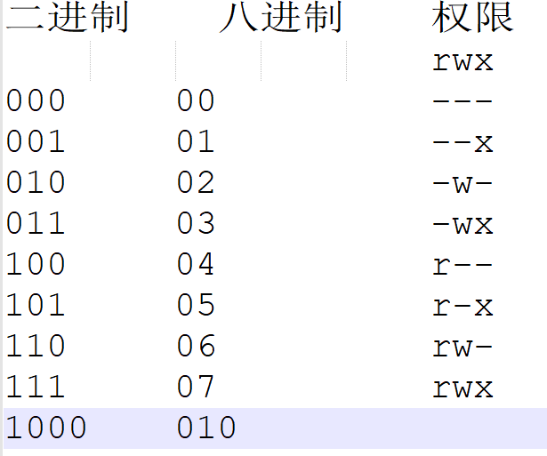
 |  |  |  |  |  |  |  |  |  |  |  |  |  |  |  |  |  | robin@robin-vm:~/share/260511$ touch a.txt
 |  |  |  |  |  |  |  |  |  |  |  |  |  |  |  |  |  | robin@robin-vm:~/share/260511$ ls -l a.txt
 |  |  |  |  |  |  |  |  |  |  |  |  |  |  |  |  |  | -rw-rw-r-- 1 robin robin 160 5月 12 10:46 a.txt

 |  |  |  |  |  |  |  |  |  |  |  |  |  |  |  |  |  |  | 0664 默认touch创建的文件权限

 |  |  |  | robin@robin-vm:~/share/260511$ sudo chmod 0646 admin.txt |  |  |  |  |  |  |  |  |  |  |  |  |  |  |  |  |  |  |  |  |  |  |  |  |  | 修改文件权限
 |  |  |  | robin@robin-vm:~/share/260511$ ls -l admin.txt
 |  |  |  | -rw-r--rw- 1 root root 14 5月 12 10:43 admin.txt |  |  |  |  |  |  |  |  |  |  |  |  |  |  |  |  |  |  |  |  |  |  |  |  |  |  | 加权限 减权限
 |  |  |  | robin@robin-vm:~/share/260511$ echo aa >> admin.txt |  |  |  |  |  |  |  |  |  |  |  |  |  |  |  |  |  |  |  |  |  |  |  |  |  |  | u+x |  |  |  | u-x
 |  |  |  | robin@robin-vm:~/share/260511$ cat admin.txt |  |  |  |  |  |  |  |  |  |  |  |  |  |  |  |  |  |  |  |  |  |  |  |  |  |  | g+r |  |  |  | g-r
 |  |  |  | administrator |  |  |  |  |  |  |  |  |  |  |  |  |  |  |  |  |  |  |  |  |  |  |  |  |  |  | o+w |  |  |  | o-w
 |  |  |  | aa |  |  |  |  |  |  |  |  |  |  |  |  |  |  |  |  |  |  |  |  |  |  |  |  |  | sudo chmod o-w admin.txt

 |  |  |  | robin@robin-vm:~/share$ sudo chmod 777 260511/ -R |  |  |  |  |  |  |  |  |  |  |  |  |  |  |  |  |  |  |  |  |  |  |  | 给目录加权限要用 -R

 |  |  |  | chown 修改文件的所有权
 |  |  |  | robin@robin-vm:~/share/260511$ sudo chown robin:robin admin.txt |  |  |  |  |  |  |  |  |  |  |  |  |  |  |  |  |  |  |  |  |  |  |  |  |  |  |  |  | 改为用户:组是robin
 |  |  |  | robin@robin-vm:~/share/260511$ ls -l admin.txt
 |  |  |  | -rw-rw-r-- 1 robin robin 17 5月 12 10:50 admin.txt |  |  |  |  |  |  |  |  |  |  |  |  |  |  |  |  |  |  |  |  |  |  |  |  | 修改目录的所有权
 |  |  |  | robin@robin-vm:~/share/260511$ echo ccc >> admin.txt |  |  |  |  |  |  |  |  |  |  |  |  |  |  |  |  |  |  |  |  |  |  |  |  |  | 带 -R
 |  |  |  | robin@robin-vm:~/share/260511$

 |  |  |  | tar命令 文件目录的压缩和解压
 |  |  |  |  | 针对linux文件压缩格式: gz bz2
 |  |  |  |  | 另外 zip格式 unzip命令

 |  |  |  | gz压缩解压
 |  |  |  | robin@robin-vm:~/share$ tar -czvf 260511.tar.gz 260511/ |  |  |  |  |  |  |  |  |  |  |  |  |  |  |  |  |  |  |  |  |  |  |  | 把260511目录打包为260511.tar.gz文件
 |  |  |  | 260511/ |  |  |  |  |  |  |  |  |  |  |  |  |  |  |  |  |  |  | c表示创建压缩包文件
 |  |  |  | 260511/hello.lnk |  |  |  |  |  |  |  |  |  |  |  |  |  |  |  |  |  |  | z表示gz格式
 |  |  |  | 260511/display.c |  |  |  |  |  |  |  |  |  |  |  |  |  |  |  |  |  |  | v表示显示压缩/解压过程
 |  |  |  | 260511/hello |  |  |  |  |  |  |  |  |  |  |  |  |  |  |  |  |  |  | f表示指定压缩文件名 放最后
 |  |  |  | 260511/a.txt
 |  |  |  | 260511/admin.txt
 |  |  |  | 260511/hello.c
 |  |  |  | 260511/display.h
 |  |  |  | robin@robin-vm:~/share$ ls
 |  |  |  | 260511 260511.tar.gz m251111 m260113 m260311 Makefile mydir myshare

 |  |  |  | robin@robin-vm:~/share$ tar -xzvf 260511.tar.gz -C ../temp/
 |  |  |  | 260511/ |  |  |  |  |  |  |  |  |  |  |  |  |  | x表示解压 -C 解压到指定的路径
 |  |  |  | 260511/hello.lnk

 |  |  |  | bz2格式

 |  |  |  | robin@robin-vm:~/share$ tar -cjvf 260511.tar.bz2 260511/
 |  |  |  | 260511/ |  |  |  |  |  |  |  |  |  |  |  |  |  | j表示bz2格式
 |  |  |  | 260511/hello.lnk

 |  |  |  | robin@robin-vm:~/share$ tar -xjvf 260511.tar.bz2 -C ../temp
 |  |  |  | 260511/
 |  |  |  | 260511/hello.lnk
 |  |  |  | 260511/display.c

 |  |  | 2. 网络管理

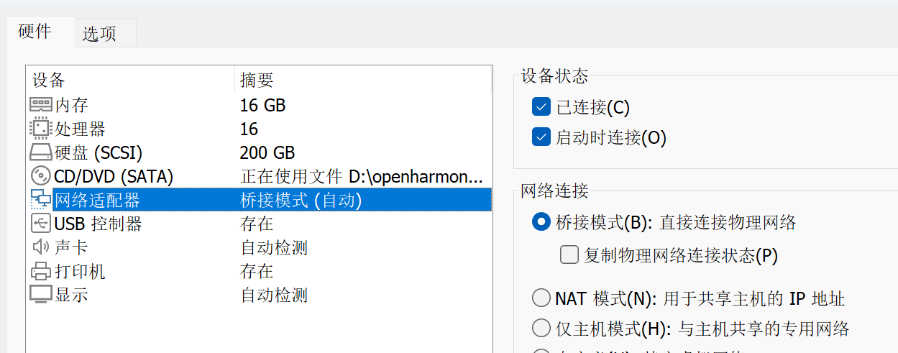
 |  |  |  |  |  |  |  |  |  |  |  |  |  |  |  |  |  |  |  | 正常能上网

 |  |  |  |  |  | 保证前面三个数字相同才能通信
 |  |  |  | windows主机 |  |  |  |  |  |  |  |  |  |  |  |  |  |  |  |  |  | linux主机分为几种
 |  |  |  | 192.168.2.102 |  |  |  |  |  |  |  | vmware |  |  |  |  |  |  |  |  |  |  |  | 1. 用虚拟机
 |  |  |  |  |  |  |  |  | 桥接 |  |  | ubuntu |  |  |  |  |  |  |  |  |  |  |  | 2. 自己服务器 性能很好
 |  |  |  |  |  |  |  |  |  |  |  | linux主机 |  |  |  |  |  |  |  |  |  |  |  | 3. 云服务器 方便 |  |  |  |  |  |  |  |  |  |  |  |  |  | 远程shell终端来访问
 |  |  |  |  |  |  |  |  |  |  |  | 192.168.2.113 |  |  |  |  |  |  |  |  |  |  |  | 4. 自建机房 |  |  |  |  |  |  |  |  |  |  |  |  |  |  | 用命令都可以
 |  |  |  |  | mobaxterm |  |  |  | ssh
 |  |  |  |  | 远程终端

 | windows下 win+r |  |  |  |  |  |  |  |  |  |  |  |  |  |  |  |  |  |  |  |  | linux下
 | C:\Users\82660>ipconfig
 |  |  |  |  |  |  |  |  |  |  |  |  |  |  |  |  |  |  |  |  | robin@robin-vm:~$ ifconfig
 | Windows IP 配置 |  |  |  |  |  |  |  |  |  |  |  |  |  |  |  |  |  |  |  | ens33: flags=4163<UP,BROADCAST,RUNNING,MULTICAST> mtu 1500
 |  |  |  |  |  |  |  |  |  |  |  |  |  |  |  |  |  |  |  |  | inet 192.168.2.113 netmask 255.255.255.0 broadcast 192.168.2.255
 |  |  |  |  |  |  |  |  |  |  |  |  |  |  |  |  |  |  |  |  | inet6 fe80::3b37:d71a:2391:c30b prefixlen 64 scopeid 0x20<link>
 | 无线局域网适配器 本地连接* 1: |  |  |  |  |  |  |  |  |  |  |  |  |  |  |  |  |  |  |  | ether 00:0c:29:d5:b1:0b txqueuelen 1000 (Ethernet)
 |  |  |  |  |  |  |  |  |  |  |  |  |  |  |  |  |  |  |  |  | RX packets 28598 bytes 7087230 (7.0 MB)
 | 媒体状态 . . . . . . . . . . . . : 媒体已断开连接 |  |  |  |  |  |  |  |  |  |  |  |  |  |  |  |  |  |  |  | RX errors 0 dropped 0 overruns 0 frame 0
 | 连接特定的 DNS 后缀 . . . . . . . : |  |  |  |  |  |  |  |  |  |  |  |  |  |  |  |  |  |  |  | TX packets 3345 bytes 375585 (375.5 KB)
 |  |  |  |  |  |  |  |  |  |  |  |  |  |  |  |  |  |  |  |  | TX errors 0 dropped 0 overruns 0 carrier 0 collisions 0
 | 无线局域网适配器 本地连接* 2:
 |  |  |  |  |  |  |  |  |  |  |  |  |  |  |  |  |  |  |  |  |  |  |  |  | robin@robin-vm:~$ ping 192.168.2.102
 | 媒体状态 . . . . . . . . . . . . : 媒体已断开连接 |  |  |  |  |  |  |  |  |  |  |  |  |  |  |  |  |  |  |  |  |  |  |  | PING 192.168.2.102 (192.168.2.102) 56(84) bytes of data.
 | 连接特定的 DNS 后缀 . . . . . . . : |  |  |  |  |  |  |  |  |  |  |  |  |  |  |  |  |  |  |  |  |  |  |  | 64 bytes from 192.168.2.102: icmp_seq=1 ttl=128 time=0.366 ms
 |  |  |  |  |  |  |  |  |  |  |  |  |  |  |  |  |  |  |  |  |  |  |  |  | 64 bytes from 192.168.2.102: icmp_seq=2 ttl=128 time=0.145 ms
 | 无线局域网适配器 WLAN: |  |  |  |  |  |  |  |  |  |  |  |  |  |  |  |  |  |  |  |  |  |  |  | 64 bytes from 192.168.2.102: icmp_seq=3 ttl=128 time=0.115 ms
 |  |  |  |  |  |  |  |  |  |  |  |  |  |  |  |  |  |  |  |  |  |  |  |  | 64 bytes from 192.168.2.102: icmp_seq=4 ttl=128 time=0.139 ms
 | 连接特定的 DNS 后缀 . . . . . . . :
 | 本地链接 IPv6 地址. . . . . . . . : fe80::92aa:a0a1:bca:568%7
 | IPv4 地址 . . . . . . . . . . . . : 192.168.2.102
 | 子网掩码 . . . . . . . . . . . . : 255.255.255.0
 | 默认网关. . . . . . . . . . . . . : 192.168.2.1

 |  | C:\Users\82660>ping 192.168.2.113

 |  | 正在 Ping 192.168.2.113 具有 32 字节的数据:
 |  | 来自 192.168.2.113 的回复: 字节=32 时间<1ms TTL=64
 |  | 来自 192.168.2.113 的回复: 字节=32 时间<1ms TTL=64
 |  | 来自 192.168.2.113 的回复: 字节=32 时间<1ms TTL=64
 |  | 来自 192.168.2.113 的回复: 字节=32 时间<1ms TTL=64

 |  |  | 如果网络不通

 |  |  | 1. 只留一个网卡

 |  |  |  |  |  |  |  |  |  |  |  |  |  |  |  |  |  |  |  |  |  |  |  |  |  |  |  |  |  | 只启用1个

 |  |  | 2.防火墙
 |  |  |  |  |  |  |  | 关闭

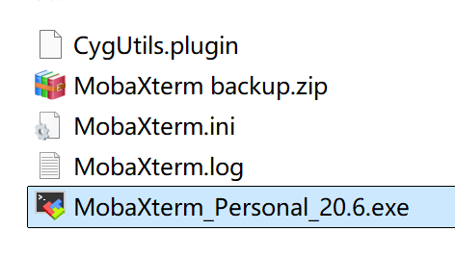
 |  |  | 使用mobaxterm
 |  |  |  |  |  |  |  |  |  |  |  |  |  |  |  |  |  |  | 杜绝中文路径
 |  |  | 1.解压

 |  |  |  |  |  |  |  |  |  |  |  |  | 启动

 |  |  |  | 2.删除不用的配置
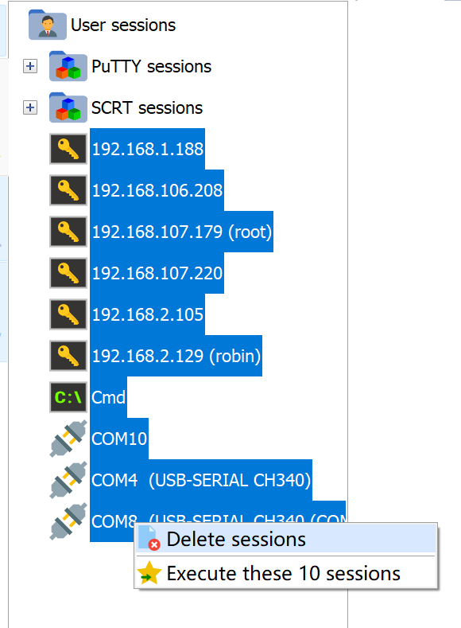

 |  |  |  |  |  |  |  |  |  |  |  |  |  |  |  |  |  |  |  |  |  |  |  |  | ctrl |  | 或 shift
 |  |  |  |  |  |  |  |  |  |  |  |  |  |  |  |  |  |  |  |  |  |  |  |  | 选中
 |  |  |  |  |  |  |  |  |  |  |  |  |  |  |  |  |  |  |  |  |  |  |  |  | 右键-->delete sessions

 |  |  |  | 3.ssh 连接 前提是你的linux主机已经安装 ssh服务

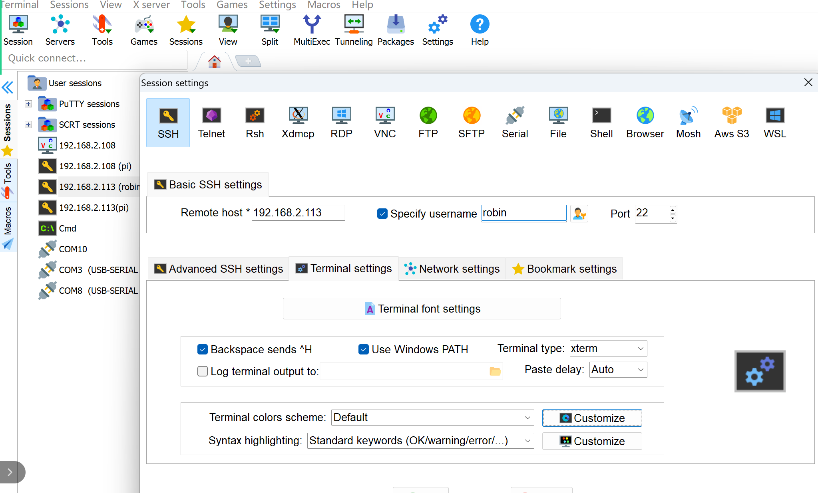

 |  |  |  |  |  |  |  |  |  |  |  |  |  |  |  |  |  |  |  |  |  |  |  |  | 点击ok

 |  |  |  |  | mobaxterm 复制 选中再点别的 |  |  |  |  |  |  |  |  |  |  |  |  |  | 粘贴 鼠标右键

 |  |  |  | windows和linux文件互传

 |  |  |  | 简单 复制粘贴

 |  |  |  | 网络文件服务 : linux 上装samba服务
 |  |  |  |  |  | 你可指定一个linux下共享目录在windows下可直接访问这个目录

 |  |  |  | 步骤
 |  |  |  |  | 1.安装samba服务 (略过)
 |  |  |  |  |  |  | 我提供的虚拟机已安装

 |  |  |  |  | 2. 创建一个共享目录并修改权限
 |  |  |  |  | robin@robin-vm:~$ mkdir space
 |  |  |  |  | robin@robin-vm:~$ chmod 777 space/ -R

 |  |  |  |  | 3.修改samba的配置文件

 |  |  |  |  | robin@robin-vm:~/space$ sudo vi /etc/samba/smb.conf
 |  |  |  |  | 最后一行 修改如下:
 |  |  |  |  |  |  |  |  |  |  | 共享目录名

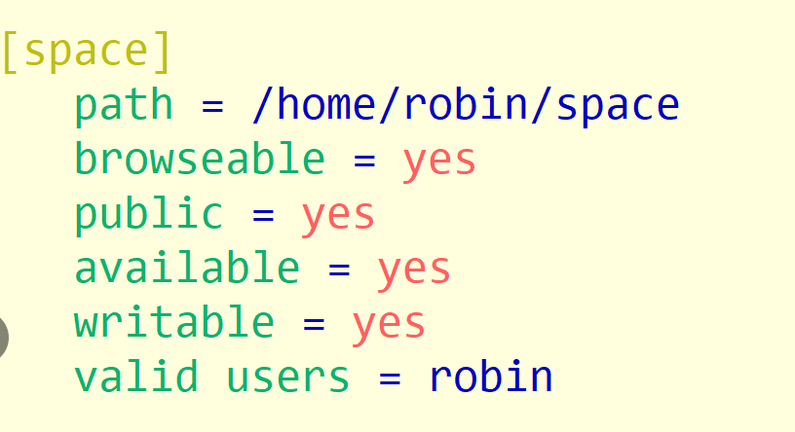

 |  |  |  |  |  |  |  |  |  |  |  |  |  |  |  |  |  |  |  |  |  |  |  |  |  | 你指定的共享目录

 |  |  |  |  | 保存退出

 |  |  |  |  | 4.重启samba服务

 |  |  |  |  | robin@robin-vm:~/space$ sudo /etc/init.d/smbd restart
 |  |  |  |  | Restarting smbd (via systemctl): smbd.service.

 |  |  |  |  | 5.windows下访问samba服务

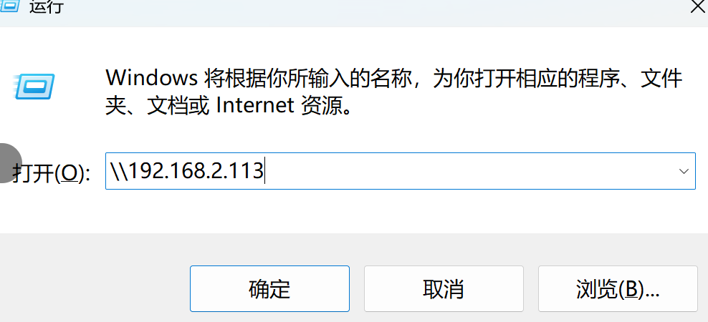
 |  |  |  |  |  |  |  |  |  |  |  |  |  |  |  |  |  |  |  |  |  |  |  |  | 第1次访问samba弹出登录框
 |  |  |  |  |  |  |  |  |  |  |  |  |  |  |  |  |  |  |  |  |  |  |  |  |  | 用户名 robin 密码123
 |  |  |  |  |  |  |  |  |  |  |  |  |  |  |  |  |  |  |  |  |  |  |  |  |  | 记住用户密码勾上

 |  |  |  |  | 6.添加一个网络位置

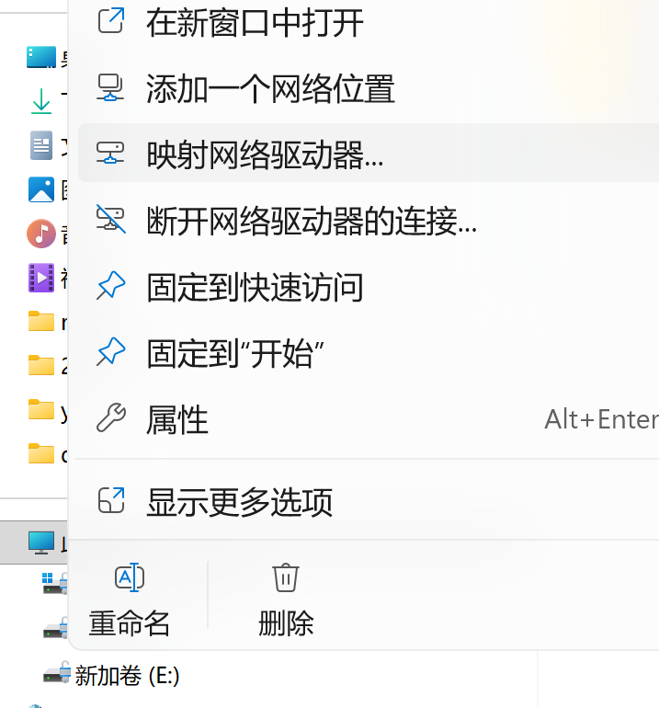

 | 选中
 | 我的电脑
 |  | 右键

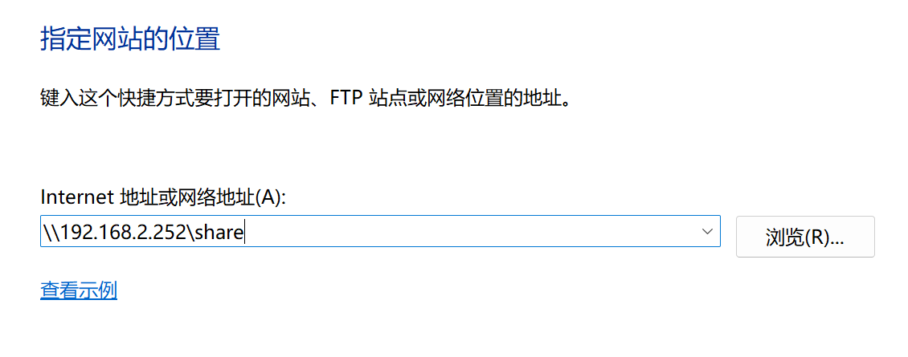

 |  |  |  | 3.变量存储类型 进程内存映像

 |  |  |  |  |  | c变量
 |  |  |  |  |  |  | 1.变量数据类型 变量在内存占用大小 sizeof
 |  |  |  |  |  |  | 2.存储类型
 |  |  |  |  |  |  |  |  | 存放位置 堆区 栈区 常量数据区 文本区 数据区 未初始化数据区
 |  |  |  |  |  |  |  |  |  |  |  |  |  | stack heap rodata |  |  |  |  |  |  |  |  | text |  |  | data |  |  |  | bss

 |  |  |  |  |  |  |  |  | 生存期 |  |  |  |  | 什么时候开始 什么时候结束

 |  |  |  |  |  |  |  |  | 可见性(作用域)

 |  |  |  | 存储类型 |  |  |  |  |  |  | 在内存中存放位置 |  |  |  |  |  |  |  |  |  |  | 生存期 |  |  |  |  |  |  |  |  |  |  |  |  | 作用范围 |  |  |  |  |  |  |  | {
 |  |  |  |  |  |  |  |  |  |  |  |  |  |  |  |  |  |  |  |  |  |  |  |  |  |  |  |  |  |  |  |  |  |  |  |  |  |  |  |  |  |  |  | int a =10;
 |  |  |  | 自动变量 |  |  |  |  |  |  | 栈 (.stack) |  |  |  |  |  |  |  |  |  | 定义-->代码块执行结束 |  |  |  |  |  |  |  |  |  |  |  |  |  | 只在代码块可见 |  |  |  |  |  |  |  | }
 |  |  |  | (局部变量) |  |  |  |  |  |  |  |  |  |  |  |  |  |  |  |  |  |  |  |  |  |  |  |  |  |  |  |  |  |  |  |  |  |  |  |  |  | static int d; |  |  |  | bss
 |  |  |  | 寄存器变量 |  |  |  |  |  |  | 栈 (.stack) |  |  |  |  |  |  |  |  |  | 定义-->代码块执行结束 |  |  |  |  |  |  |  |  |  |  |  |  |  | 只在代码块可见 |  |  |  |  |  |  | static int c=100; |  |  |  | data
 |  |  |  |  |  |  |  |  |  |  |  |  |  |  |  |  |  |  |  |  |  |  |  |  |  |  |  |  |  |  |  |  |  |  |  |  |  |  |  |  |  | int b; |  |  |  | bss
 |  |  |  | 全局非静态 |  |  |  |  |  |  | .data .bss |  |  |  |  |  |  |  |  |  | 定义 ---> 程序运行结束 |  |  |  |  |  |  |  |  |  |  |  |  |  | 多文件之间可见 |  |  |  |  |  |  | int a=10; |  |  |  | data
 |  |  |  |  |  |  |  |  |  |  |  |  |  |  |  |  |  |  |  |  |  |  |  |  |  |  |  |  |  |  |  |  |  |  |  |  |  |  |  |  |  | void foo(){}
 |  |  |  | 全局静态 |  |  |  |  |  |  | .data .bss |  |  |  |  |  |  |  |  |  | 定义 ---> 程序运行结束 |  |  |  |  |  |  |  |  |  |  |  |  |  | 单文件可见 |  |  |  |  |  |  | void too(){a++;}
 |  |  |  |  |  |  |  |  |  |  |  |  |  |  |  |  |  |  |  |  |  |  |  |  |  |  |  |  |  |  |  |  |  |  |  |  |  |  |  |  |  | void woo{}{
 |  |  |  | 局部静态 |  |  |  |  |  |  | .data .bss |  |  |  |  |  |  |  |  |  | 定义 ---> 程序运行结束 |  |  |  |  |  |  |  |  |  |  |  |  |  | 只在代码块可见 |  |  |  |  |  |  |  | static int e=5;
 |  |  |  |  |  |  |  |  |  |  |  |  |  |  |  |  |  |  |  |  |  |  |  |  |  |  |  |  |  |  |  |  |  |  |  |  |  |  |  |  |  |  | }
 |  |  |  | 外部存储 |  |  |  |  |  |  | .data .bss |  |  |  |  |  |  |  |  |  | 定义 ---> 程序运行结束 |  |  |  |  |  |  |  |  |  |  |  |  |  | 多文件之间可见 |  |  |  |  |  |  | extern int a

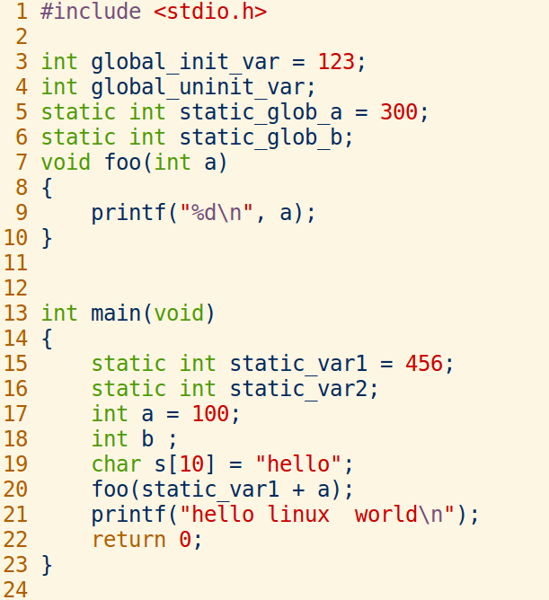
 |  |  |  |  |  |  |  |  |  |  |  |  |  |  |  |  |  |  |  |  |  |  |  |  |  |  |  |  |  |  |  |  |  |  |  |  |  |  |  |  |  | 进程的内存映像的描述 |  |  |  |  |  | 如果是32位操作系统
 |  |  |  |  |  |  |  |  |  |  |  |  |  |  |  |  |  |  |  |  |  |  |  |  |  |  |  |  |  |  |  |  |  |  |  |  |  |  |  |  |  |  |  |  |  |  |  | 达到 2^32=4GB
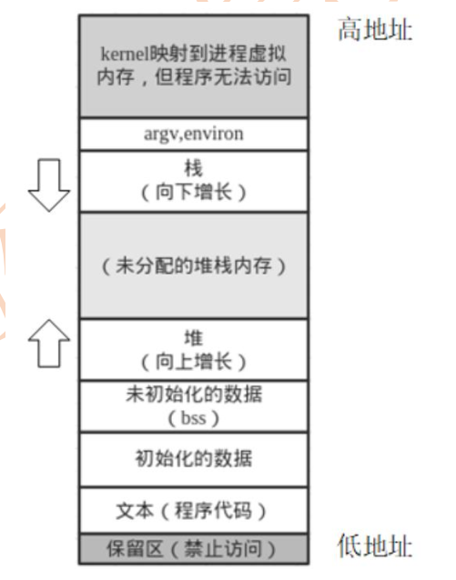
 |  |  |  |  |  |  |  |  |  |  |  |  |  |  |  |  |  |  |  |  |  |  |  |  |  |  | elf文件
 |  |  |  |  |  |  |  |  |  |  |  |  |  |  |  |  |  |  |  |  |  |  |  |  |  |  |  |  |  |  |  |  |  |  |  |  |  |  |  |  |  |  |  |  |  |  |  |  | 内核空间 1GB
 |  |  |  |  |  |  |  |  |  |  |  |  |  |  |  |  |  |  |  |  |  |  |  |  |  |  | 文件头
 |  |  |  |  |  |  |  |  |  |  |  |  |  |  |  |  |  |  |  |  |  |  |  |  |  |  |  |  |  |  |  |  |  |  |  |  |  |  |  |  |  |  |  |  |  |  | 局部变量放在栈中 |  | 用户空间 3GB
 |  |  |  |  |  |  |  |  |  |  |  |  |  |  |  |  |  |  |  |  |  |  |  |  |  |  | text段
 |  |  |  |  |  |  |  |  |  |  |  |  |  |  |  |  |  |  |  |  |  |  |  |  |  |  | 代码 |  | 函数定义 |  |  |  | 分配空间 |  |  |  |  | ./hello

 |  |  |  |  |  |  |  |  |  |  |  |  |  |  |  |  |  |  |  |  |  |  |  |  |  |  |  |  |  |  |  |  |  |  |  |  |  |  |  |  |  |  |  |  |  |  | malloc free 放在堆中
 |  |  |  |  |  |  |  |  |  |  |  |  |  |  |  |  |  |  |  |  |  |  |  |  |  |  | data段 |  |  |  |  |  | 已初始化
 |  |  |  |  |  |  |  |  |  |  |  |  |  |  |  |  |  |  |  |  |  |  |  |  |  | 全局静态初始化变量 |  |  |  |  |  |  | 分配空间 |  |  |  |  |  |  |  |  |  |  |  |  |  | bss分配空间

 |  |  |  |  |  |  |  |  |  |  |  |  |  |  |  |  |  |  |  |  |  |  |  |  |  |  | bss段
 |  |  |  |  |  |  |  |  |  |  |  |  |  |  |  |  |  |  |  |  |  |  |  |  | 全局静态未初始化变量 |  |  |  |  |  |  |  | 不分配空间

 |  |  |  |  |  |  |  |  |  |  |  |  |  |  |  |  |  |  |  |  |  |  |  |  |  | 分门别类存放
 |  |  |  |  |  |  |  |  |  |  |  |  |  |  |  |  |  |  |  |  |  |  |  |  |  | 便于内存管理

 |  |  |  |  | linux 下二进制格式文件说明
 |  |  |  |  |  |  | 统一为elf文件格式
 |  |  |  |  |  |  |  |  |  |  |  |  |  |  |  |  |  |  |  |  |  |  |  |  | 进程
 |  |  |  |  |  |  |  |  |  |  |  |  |  |  |  |  |  |  |  |  |  |  |  |  | 在内存中映像 |  |  |  |  |  |  |  |  |  |  |  |  |  |  | windows 下 .exe 可执行文件
 |  |  |  |  |  |  |  |  |  |  |  |  |  |  |  |  |  |  |  |  |  |  |  |  |  |  |  |  |  |  |  |  |  |  |  |  |  |  |  |  |  |  | .obj 目标文件
 |  |  |  |  |  |  |  |  |  |  |  |  |  | 二进制文件 |  |  |  | ELF格式 |  |  |  |  |  |  |  |  |  |  |  |  |  |  |  |  |  |  |  |  |  |  |  |  | .dll 库文件
 |  |  |  |  |  |  |  |  |  |  |  |  |  | c库文件
 |  |  |  |  | c程序 |  |  | 预处理 |  |  |  |  |  | glibc |  | .so .a
 |  |  |  |  |  |  |  | 编译 |  |  |  |  |  |  |  | 链接 |  |  |  |  | ./hello |  |  |  | hello进程 |  |  |  |  |  | 4GB
 |  |  |  |  | .c文件 |  |  |  |  |  | .o文件 |  |  |  |  |  |  | 可执行
 |  |  |  |  |  |  |  |  |  |  |  |  |  |  |  |  |  | 文件
 |  |  |  |  |  |  |  |  |  |  | 目标文件
 |  |  |  |  | 文本文件 |  |  |  |  |  | 二进制文件 |  |  |  |  |  | 二进制文件
 |  |  |  |  |  |  |  |  |  |  | ELF格式 |  |  |  |  |  | ELF格式

 |  |  | 查看二进制文件各段大小的命令 size

 |  |  | robin@robin-vm:~/share/260511$ size hello |  |  |  |  |  |  |  |  |  |  |  |  |  |  |  |  |  |  |  |  |  | bss
 |  |  | text data bss dec hex filename |  |  |  |  |  |  |  |  |  |  |  |  |  |  |  |  |  |  |  |  |  | data
 |  |  | 1887 616 8 2511 9cf hello
 |  |  |  |  |  |  |  |  |  |  |  |  |  |  |  |  |  |  |  |  |  |  |  |  | text

 |  |  | 4. gcc工具链
 |  |  |  |  |  |  |  |  | 生成过程有几个阶段
 |  |  |  |  | test.c ========================> 编译成可执行文件test

 |  |  |  |  |  | 探究: 如何预处理编译汇编链接…

 |  |  | 1) 预处理 包含头文件 宏替换 条件编译 去注释

 |  |  |  | robin@robin-vm:~/share/260511/test$ gcc -E test.c -o test.i
 |  |  |  | robin@robin-vm:~/share/260511/test$ file test.i
 |  |  |  | test.i: C source, ASCII text |  |  |  |  |  |  |  |  |  |  |  |  |  | 源码文件

 |  |  | 2)编译成汇编程序
 |  |  |  | robin@robin-vm:~/share/260511/test$ gcc -S test.i -o test.s
 |  |  |  | robin@robin-vm:~/share/260511/test$ file test.s
 |  |  |  | test.s: assembler source, ASCII text |  |  |  |  |  |  |  |  |  |  |  |  |  |  |  |  | 汇编文件

 |  |  | 3)汇编成机器码 二进制文件 目标文件
 |  |  |  | robin@robin-vm:~/share/260511/test$ gcc -c test.s -o test.o
 |  |  |  | robin@robin-vm:~/share/260511/test$ file test.o
 |  |  |  | test.o: ELF 64-bit LSB relocatable, x86-64, version 1 (SYSV), not stripped |  |  |  |  |  |  |  |  |  |  |  |  |  |  |  |  |  |  |  |  |  |  |  |  |  |  |  |  |  |  |  | 可重定位二进制文件 |  |  |  |  | elf格式
 |  |  |  | robin@robin-vm:~/share/260511/test$
 |  |  |  | robin@robin-vm:~/share/260511/test$ chmod u+x test.o
 |  |  |  | robin@robin-vm:~/share/260511/test$ ./test.o
 |  |  |  | -bash: ./test.o: cannot execute binary file: Exec format error
 |  |  |  | robin@robin-vm:~/share/260511/test$ nm test.o |  |  |  |  |  |  |  |  |  |  |  |  |  |  |  |  |  |  |  |  |  |  |  |  | nm命令查看二进制文件的符号表
 |  |  |  | U _GLOBAL_OFFSET_TABLE_
 |  |  |  | 0000000000000000 T main |  |  |  |  |  |  |  |  |  |  |  | main函数定义在text段
 |  |  |  | U printf |  |  |  |  |  |  |  |  | U表示没定义
 |  |  |  | U puts
 |  |  |  | U sleep |  |  |  |  |  |  |  |  | 这三个函数都没定义,没链接不能运行
 |  |  |  | robin@robin-vm:~/share/260511/test$

 |  |  | 4) 链接成可执行文件
 |  |  |  | robin@robin-vm:~/share/260511/test$ gcc test.o -o test
 |  |  |  | robin@robin-vm:~/share/260511/test$ ./test
 |  |  |  | i====0
 |  |  |  | robin@robin-vm:~/share/260511/test$ file test
 |  |  |  | test: ELF 64-bit LSB shared object, x86-64, version 1 (SYSV), dynamically linked, interpreter /lib64/ld-linux-x86-64.so.2, BuildID[sha1]=e39f64ccdd6def0a3bf81644564fe920e9d283e7, for GNU/Linux 3.2.0, not stripped
 |  |  |  |  |  |  |  |  |  |  |  |  |  |  |  |  |  |  |  |  |  |  |  |  |  |  |  |  |  | 可执行文件 x86架构 动态加载器

 |  |  |  | robin@robin-vm:~/share/260511/test$ gcc test.c -o test -v |  |  |  |  |  |  |  |  |  |  |  |  |  |  |  |  |  |  |  |  |  |  |  |  |  | 编译链接的全过程

 |  |  |  | 探究: 一个c项目用多个文件来编译链接的方法

 |  |  |  | 方法1:把所有源文件集中编译链接 不推荐

 |  |  |  | robin@robin-vm:~/share/260511/cal$ gcc add.c sub.c main.c -o go
 |  |  |  | robin@robin-vm:~/share/260511/cal$ ./go
 |  |  |  | add结果大于MAX
 |  |  |  | 1+9999=10000

 |  |  |  | 问题: 如果改一个文件,重新编译 .c->.i->.s->.o->链接 编译效率不高

 |  |  |  | 方法2:单独编译为目标文件再链接
 |  |  |  | robin@robin-vm:~/share/260511/cal$ gcc -c main.c -o main.o |  |  |  |  |  |  |  |  |  |  |  |  |  |  |  |  |  |  |  |  |  |  |  |  |  |  |  | 改了add.c 编译时
 |  |  |  | robin@robin-vm:~/share/260511/cal$ gcc -c add.c -o add.o |  |  |  |  |  |  |  |  |  |  |  |  |  |  |  |  |  |  |  |  |  |  |  |  |  |  |  |  |  | 只编译 gcc -c add.o -o add.o
 |  |  |  | robin@robin-vm:~/share/260511/cal$ gcc -c sub.c -o sub.o |  |  |  |  |  |  |  |  |  |  |  |  |  |  |  |  |  |  |  |  |  |  |  |  |  |  |  |  |  |  |  |  | gcc main.o add.o sub.o -o go
 |  |  |  | robin@robin-vm:~/share/260511/cal$ gcc main.o add.o sub.o -o go
 |  |  |  | robin@robin-vm:~/share/260511/cal$ ./go

 |  |  |  | 实验:

 |  |  |  | 小结:
 |  |  |  | 通配符
 |  |  |  | wc
 |  |  |  | > >>
 |  |  |  | <
 |  |  |  | 管道|
 |  |  |  | man
 |  |  |  | which
 |  |  |  | 环境变量设置
 |  |  |  | ps
 |  |  |  | kill
 |  |  |  | ln
 |  |  |  | chmod
 |  |  |  | chown
 |  |  |  | tar
 |  |  |  | windows ipconfig
 |  |  |  | linux ifconfig
 |  |  |  | ping
 |  |  |  | mobaxterm
 |  |  |  | samba配置
 |  |  |  | 变量存储类型有6类
 |  |  |  | 存放位置 5种
 |  |  |  | size
 |  |  |  | gcc -E -S -c -o -Wall
 |  |  |  | nm

 |  |  |  | 作业

 |  |  |  |  | shell终端 +gcc+vim 纯linux开发
 |  |  |  |  | 单向链表操作

参考
 | 回顾
 | 课程说明
 | linux简介
 | linux平台开发环境使用
 | shell命令
 | vi编辑器
 | gcc工具使用 编译程序

 | 主要内容

 | 1.shell命令

 | 2.网络管理
 |  |  | 联网
 |  |  | 远程ssh终端

 | 3.变量存储类型 进程内存映像

 | 4.gcc工具链

 | 1.shell命令
 |  |  |  |  |  |  |  |  |  |  |  |  |  |  |  |  |  |  |  |  |  | shell: 壳 保护作用

 |  |  |  |  |  |  |  |  |  |  |  |  |  |  |  |  |  |  |  |  |  | shell 程序(命令解释器) == 终端
 |  |  |  |  |  |  |  |  |  |  |  |  |  |  |  |  |  |  |  |  |  | 是一个解析命令/程序/脚本

 |  |  |  |  |  |  |  |  |  |  |  |  |  |  |  |  |  |  |  |  |  | shell 脚本: 把多条命令写在一个文本里面具有程序逻辑功能

 |  |  | robin@robin-vm:~$ ls --help
 |  |  | Usage: ls [OPTION]... [FILE]...

格式: 命令名 -选项1 -选项2 参数1 参数2…

 |  |  | 通配符 * 表示任意长度的字符串

 |  | robin@robin-vm:~/share/260311$ ls
 |  | a.bak a.c hello hello.c project stdio.h xyd
 |  | robin@robin-vm:~/share/260311$ ls *.c
 |  | a.c hello.c

 |  |  | wc命令 统计文本文件 字节数 行数 单词数

 |  | robin@robin-vm:~/share/260311$ wc --help
 |  | Usage: wc [OPTION]... [FILE]...
 |  | or: wc [OPTION]... --files0-from=F
 |  | Print newline, word, and byte counts for each FILE, and a total line if
 |  |  |  |  | 行数 |  |  | 单词数 |  |  |  | 字节数

 |  | robin@robin-vm:~/share/260311$ wc hello.c |  |  |  |  |  |  |  |  |  |  |  |  |  |  |  |  |  |  |  | 统计hello.c文件
 |  | 14 23 167 hello.c

 |  | 行数 |  |  | 单词数 |  |  |  |  | 字节数

 |  | robin@robin-vm:~/share/260311$ wc |  |  |  |  |  |  |  |  |  |  |  |  |  |  |  |  | 用wc读标准输入文件(键盘) 做统计
 |  | one
 |  | two
 |  | three
 |  | four
 |  | 4 4 19 |  |  |  |  |  |  |  |  |  |  | 退出 ctrl+d 文件结束标志
 |  |  | 行数 |  |  | 单词数 |  |  |  |  | 字节数

 |  |  |  |  |  |  |  |  |  |  |  | 标准输入文件 |  |  |  |  |  | 键盘
 |  | 三大标准文件 (设备文件) |  |  |  |  |  |  |  |  |  | 标准输出文件 |  |  |  |  |  | 显示器
 |  |  |  |  |  |  |  |  |  |  |  | 标准出错文件 |  |  |  |  |  | 显示器

 |  | 输入输出重定向 |  |  |  |  |  |  |  | > >> <

 |  | ls |  |  | 默认 |  |  |  |  |  |  | 显示器 写到标准输出文件中

 |  |  |  |  |  | 重定向 |  |  |  |  |  | 磁盘文件

 |  | robin@robin-vm:~/share/260311$ ls -l > ls.txt |  |  |  |  |  |  |  |  |  |  |  |  |  |  |  |  |  |  |  |  | > 输出重定向 新建模式 >>追加模式

 |  | robin@robin-vm:~/share/260311$ wc |  |  |  |  |  |  |  |  |  |  |  |  |  |  |  |  | 用wc读标准输入文件(键盘) 做统计
 |  | one
 |  | two
 |  | three
 |  | four
 |  | 4 4 19 |  |  |  |  |  |  |  |  |  |  | 退出 ctrl+d 文件结束标志

 |  | robin@robin-vm:~/share/260311$ wc < ls.txt |  |  |  |  |  |  |  |  |  |  |  |  |  |  |  |  |  |  |  | wc默认是统计标准输入文件的内容
 |  | 36 296 1712 |  |  |  |  |  |  |  |  |  |  |  |  |  |  |  |  |  |  |  | < 输入重定向 统计ls.txt文件的内容

 |  | 管道: 一端输入,另一端输出 理解为: 两个命令之间的通信

 |  |  | ls | wc 把ls的输出内容作为管道的输入端 wc从管道的输出端读内容计算统计结果到屏幕

 |  | ls
 |  |  |  |  |  |  | 管道 |  |  |  |  |  |  | wc

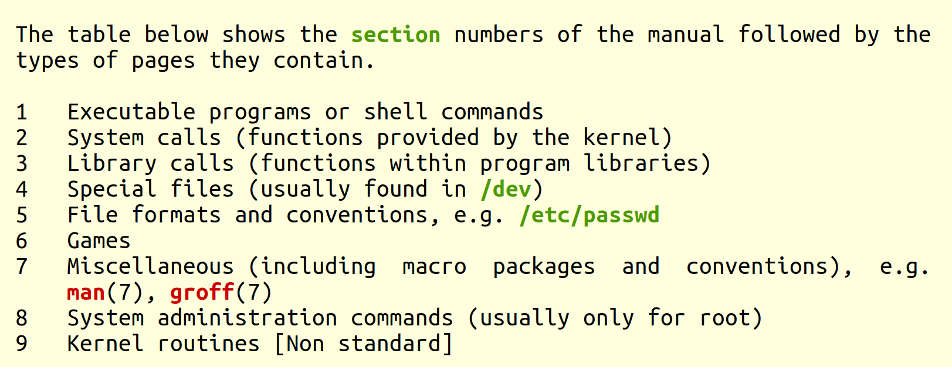
 |  | man手册 在线文档 查看命令函数工具的用法解释
 |  |  |  |  |  |  |  |  |  |  |  |  |  |  |  |  |  |  |  |  |  |  |  |  |  |  |  |  |  |  | 关注前面3本

 |  |  |  |  |  |  |  |  |  |  |  |  |  |  |  |  |  |  |  |  |  |  |  |  |  |  |  |  |  |  | 1表示 命令/程序用法解释
 |  |  |  |  |  |  |  |  |  |  |  |  |  |  |  |  |  |  |  |  |  |  |  |  |  |  |  |  |  |  | 2表示系统调用函数用法解释
 |  |  |  |  |  |  |  |  |  |  |  |  |  |  |  |  |  |  |  |  |  |  |  |  |  |  |  |  |  |  | 3表示库函数用法解释

 |  |  | robin@robin-vm:~/share/260311$ man ls |  |  |  |  |  |  |  |  |  |  |  |  |  |  |  |  |  |  | 查看ls命令用法

 |  |  | robin@robin-vm:~/share/260311$ man printf
 |  |  | robin@robin-vm:~/share/260311$ man 3 printf
 |  |  | robin@robin-vm:~/share/260311$ man -f printf |  |  |  |  |  |  |  |  |  |  |  |  |  |  |  |  |  |  |  |  | -f |  | 查看printf用法有几种
 |  |  | printf (1) - format and print data
 |  |  | printf (3posix) - print formatted output
 |  |  | printf (3) - formatted output conversion
 |  |  | printf (1posix) - write formatted output
 |  |  | robin@robin-vm:~/share/260311$ man 3 printf |  |  |  |  |  |  |  |  |  |  |  |  |  |  |  |  |  |  |  |  | 带3是库函数
 |  |  | robin@robin-vm:~/share/260311$ man 1 printf |  |  |  |  |  |  |  |  |  |  |  |  |  |  |  |  |  |  |  |  | 带1是命令
 |  |  | robin@robin-vm:~/share/260311$

 |  |  | 环境变量的设置

 |  |  | which命令 获取你的程序/命令文件所在的路径

 |  |  | robin@robin-vm:~/share/260311$ which ls
 |  |  | /usr/bin/ls
 |  |  | robin@robin-vm:~/share/260311$ which pwd
 |  |  | /usr/bin/pwd
 |  |  | robin@robin-vm:~/share/260311$ which cd
 |  |  | robin@robin-vm:~/share/260311$

 |  |  | 为什么操作系统能自动找到ls命令所在文件路径,而我们的程序找不到?
 |  |  | 因为shell终端运行命令或程序时,会自动查询一个环境变量PATH
 |  |  | PATH保存各种文件的存放的路径

 |  |  | shell里面用的全局变量
 |  |  | 变量名=值 值是字符串
 |  |  | 读变量值 $变量名

 |  |  | robin@robin-vm:~$ echo $PATH |  |  |  |  |  |  |  |  |  |  |  |  |  |  | 打印出环境变量PATH的值
 |  |  | /usr/local/sbin:/usr/local/bin:/usr/sbin:/usr/bin:/sbin:/bin:/usr/games:/usr/local/games:/snap/bin

 | 格式: 路径1:路径2:….:路径N 中间用冒号隔开

 |  |  | 如何修改环境变量?
 |  |  | robin@robin-vm:~/share/260311$ sudo vi /etc/environment

 |  |  | 让环境变量生效

 |  |  | robin@robin-vm:~/share/260311$ source /etc/environment
 |  |  | 或
 |  |  | 重新打开终端

 |  |  | 验证
 |  |  | robin@robin-vm:/$ echo $PATH
 |  |  | /usr/local/sbin:/usr/local/bin:/usr/sbin:/usr/bin:/sbin:/bin:/usr/games:/usr/local/games:/snap/bin:/home/robin/share/260311

 |  |  | ps命令 查询系统进程的快照

 |  |  | 进程: 程序的一次执行

 |  |  | c程序 |  |  |  |  |  |  |  |  |  |  |  |  |  |  |  |  | 进程

 |  | 编写c程序源文件 hello.c保存磁盘 |  |  |  |  |  |  |  |  |  |  |  |  |  |  |  |  | 进程: 程序的一次执行

 |  |  |  |  |  | 编译链接
 |  |  |  |  |  |  |  |  |  |  |  |  | ./hello
 |  |  | 可执行文件hello保存磁盘 |  |  |  |  |  |  |  |  |  |  |  |  |  |  |  | hello在内存运行

 |  |  |  |  | 标本 |  |  |  |  |  |  |  |  |  |  |  |  |  |  | 活的东西

 |  |  |  |  |  |  |  |  |  |  |  |  |  |  |  |  |  |  |  |  |  |  |  |  |  |  |  |  | ps -ef
 |  | robin@robin-vm:/$ ps -ef |  |  |  |  |  |  |  |  |  |  |  | 查看系统进程的快照 |  |  |  |  |  |  |  |  |  |  |  |  |  |  | e表示查看所有的进程
 |  | UID PID PPID C STIME TTY TIME CMD |  |  |  |  |  |  |  |  |  |  |  |  |  |  |  |  |  |  |  |  |  |  |  |  |  |  | f表示格式化显示
 |  | root 1 0 0 08:57 ? 00:00:00 /sbin/init splash
 |  | root 2 0 0 08:57 ? 00:00:00 [kthreadd] |  |  |  |  |  |  |  |  |  |  |  |  |  |  |  |  |  |  |  |  |  |  |  |  | uid:用户id
 |  | root 3 2 0 08:57 ? 00:00:00 [rcu_gp] |  |  |  |  |  |  |  |  |  |  |  |  |  |  |  |  |  |  |  |  |  |  |  |  | pid: 进程号 区分不同的进程
 |  | … |  |  |  |  |  |  |  |  |  |  |  |  |  |  |  |  |  |  |  |  |  |  |  |  | ppid:父进程号
 |  | robin 4407 3480 0 10:15 pts/3 00:00:00 bash |  |  |  |  |  |  |  |  |  |  |  |  |  |  |  |  |  |  |  |  |  |  |  |  | C: 占用cpu资源百分比
 |  | robin 4423 4375 0 10:15 pts/1 00:00:00 ./hello |  |  |  |  |  |  |  |  |  |  |  |  |  |  |  |  |  |  |  |  |  |  |  |  | stime: 开始时间
 |  | robin 4428 4407 0 10:15 pts/3 00:00:00 ./hello |  |  |  |  |  |  |  |  |  |  |  |  |  |  |  |  |  |  |  |  |  |  |  |  | tty:使用终端 pts/x 终端进程 ?没有终端 (后台进程)
 |  | robin 4433 4392 0 10:15 pts/2 00:00:00 ./hello |  |  |  |  |  |  |  |  |  |  |  |  |  |  |  |  |  |  |  |  |  |  |  |  | time: 用掉cpu时间
 |  | robin 4434 3488 0 10:16 pts/0 00:00:00 ps -ef |  |  |  |  |  |  |  |  |  |  |  |  |  |  |  |  |  |  |  |  |  |  |  |  | cmd:命令或程序名
 |  |  |  |  |  |  |  |  |  |  |  |  |  |  | 有我们自己的三个进程同时在运行

 |  | 结束进程的方法
 |  | 1. ctrl+c 给进程发信号

 |  | 2. kill 命令 格式: kill pid
 |  | robin@robin-vm:/$ kill 4428

 |  | 3.直接关闭终端

 |  | linux文件操作

 |  |  |  |  | robin@robin-vm:~/share$ ls -l |  |  |  |  |  |  |  |  |  |  |  |  |  | 用列表形式列出当前目录下文件和目录信息
 |  |  |  |  | total 76
 |  |  |  |  | drwxrwxr-x 18 robin robin 4096 12月 3 09:21 251111
 |  |  |  |  | drwxrwxr-x 19 robin robin 4096 2月 4 09:33 260113
"-" |  |  |  |  | -rwxrwxr-x 1 robin robin 22048 4月 5 2025 cli
普通 |  |  |  |  | -rwxr--r-- 1 robin robin 1886 4月 5 2025 cli.c
文件 |  |  |  |  | -rwxr--r-- 1 robin robin 246 10月 16 2023 Makefile
 |  |  |  |  | drwxrwxr-x 16 robin robin 4096 1月 28 12:57 mydir
"d" |  |  |  |  | drwxrwxrwx 2 robin robin 4096 1月 14 16:18 mysamba
目录 |  |  |  |  | -rwxrwxr-x 1 robin robin 21848 4月 5 2025 srv
 |  |  |  |  | -rwxr--r-- 1 robin robin 2876 4月 5 2025 srv.c
 |  |  |  |  |  |  |  |  |  |  |  |  |  |  |  | 日期 |  |  |  |  |  |  | 文件名

 |  |  |  | robin@robin-vm:~/share/260311$ ls -l /dev/sda5
 |  |  |  | brw-rw---- 1 root disk 8, 5 3月 12 08:57 /dev/sda5 |  |  |  |  |  |  |  |  |  |  |  |  |  |  |  |  |  |  |  |  |  | 块设备文件

 |  |  |  | robin@robin-vm:~/share/260311$ ls /dev/ttyS* -l
 |  |  |  | crw-rw---- 1 root dialout 4, 64 3月 12 08:57 /dev/ttyS0 |  |  |  |  |  |  |  |  |  |  |  |  |  |  |  |  |  |  |  |  |  |  | 字符设备文件
 |  |  |  | crw-rw---- 1 root dialout 4, 65 3月 12 08:57 /dev/ttyS1

 |  |  |  | robin@robin-vm:~/share/260311$ ls /usr/bin/gcc -l |  |  |  |  |  |  |  |  |  |  |  |  |  |  |  |  |  |  |  |  |  |  |  | 符号链接文件 (类似 windows 快捷方式文件)
 |  |  |  | lrwxrwxrwx 1 root root 5 3月 20 2020 /usr/bin/gcc -> gcc-9

 |  |  |  | ln命令 创建软链接文件

 |  |  |  | robin@robin-vm:~/share/260311$ ln -s hello hello.lnk |  |  |  |  |  |  |  |  |  |  |  |  |  |  |  |  |  |  |  |  |  |  |  |  | hello不能删除或修改文件名!
 |  |  |  |  |  |  |  |  |  |  |  |  |  |  |  |  |  |  |  |  |  |  |  |  |  |  |  |  | 否则hello.lnk是失效

 |  |  |  |  |  |  |  |  |  |  |  | 用户名 |  |  |  | 组名 |  |  |  |  |  | 文件大小 |  |  |  |  |  | 文件修改日期时间 |  |  |  |  |  |  |  | 文件名
文件 |  |  | 用户 |  |  | 组 |  |  | 其他
类型 |  |  | 权限 |  |  | 权限 |  |  | 权限
 |  |  | r 读
 |  |  | w写
 |  |  | x可执行
 |  |  | -无权限

 |  | robin@robin-vm:~/share/260311$ sudo su
 |  | [sudo] password for robin:
 |  | root@robin-vm:/home/robin/share/260311# echo hello > admin.txt
 |  | root@robin-vm:/home/robin/share/260311# echo hello >> admin.txt
 |  | root@robin-vm:/home/robin/share/260311# exit
 |  | exit
 |  | robin@robin-vm:~/share/260311$ ls -l admin.txt
 |  | -rw-r--r-- 1 root root 12 3月 12 10:37 admin.txt
 |  | robin@robin-vm:~/share/260311$ echo world >> admin.txt |  |  |  |  |  |  |  |  |  |  |  |  |  |  |  |  |  |  |  |  |  |  |  |  | 不能写没权限
 |  | bash: admin.txt: Permission denied

 |  |  | chmod命令 修改权限

 |  |  | robin@robin-vm:~/share/260311$ touch aa.txt |  |  |  |  |  |  |  |  |  |  |  |  |  |  |  |  |  |  |  |  | 默认权限 0664
 |  |  | robin@robin-vm:~/share/260311$ chmod 0777 aa.txt
 |  |  | robin@robin-vm:~/share/260311$ ls -l aa.txt
 |  |  | -rwxrwxrwx 1 robin robin 0 3月 12 10:40 aa.txt

 |  |  | robin@robin-vm:~/share/260311$ ls -l admin.txt |  |  |  |  |  |  |  |  |  |  |  |  |  |  |  |  |  |  |  |  |  | 权限: 0644 需要改为 0666 其他有写权限
 |  |  | -rw-r--r-- 1 root root 12 3月 12 10:37 admin.txt
 |  |  | robin@robin-vm:~/share/260311$ sudo chmod 0666 admin.txt |  |  |  |  |  |  |  |  |  |  |  |  |  |  |  |  |  |  |  |  |  |  |  |  |  |  |  |  | 加权限 减权限
 |  |  | robin@robin-vm:~/share/260311$ ls -l admin.txt |  |  |  |  |  |  |  |  |  |  |  |  |  |  |  |  |  |  |  |  |  |  |  |  |  |  |  |  | u+x |  |  |  | u-x
 |  |  | -rw-rw-rw- 1 root root 12 3月 12 10:37 admin.txt |  |  |  |  |  |  |  |  |  |  |  |  |  |  |  |  |  |  |  |  |  |  |  |  |  |  |  |  | g+r |  |  |  | g-r
 |  |  |  |  |  |  |  |  |  |  |  |  |  |  |  |  |  |  |  |  |  |  |  |  |  |  |  |  |  |  |  | o+w |  |  |  | o-w
 |  |  | chmod 0777 目录名 -R |  |  |  |  |  |  |  |  |  |  | 改目录的权限

 |  |  | chown 修改文件的所有权

 |  |  | robin@robin-vm:~/share/260311$ ls -l admin.txt
 |  |  | -rw-rw-r-- 1 root root 18 3月 12 10:44 admin.txt
 |  |  | robin@robin-vm:~/share/260311$ sudo chown robin:robin admin.txt |  |  |  |  |  |  |  |  |  |  |  |  |  |  |  |  |  |  |  |  |  |  |  |  |  |  |  |  |  | 改文件的所有权为robin
 |  |  | robin@robin-vm:~/share/260311$ ls -l admin.txt
 |  |  | -rw-rw-r-- 1 robin robin 18 3月 12 10:44 admin.txt
 |  |  | robin@robin-vm:~/share/260311$

 |  |  | chown 用户名:组名 目录名 -R 改目录的所有权

 |  |  | 文件目录的压缩和解压 tar命令

 |  |  | tar命令针对 linux文件压缩格式 : gz bz2

 |  |  | 另外 zip格式 unzip命令

 |  |  | robin@robin-vm:~/share$ tar -czvf 260311.tar.gz 260311/ |  |  |  |  |  |  |  |  |  |  |  |  |  |  |  |  |  |  |  |  |  |  |  |  | 把260311目录打包成260311.tar.gz文件
 |  |  | 260311/ |  |  |  |  |  |  |  |  |  |  |  |  |  |  |  |  | c表示创建压缩包文件
 |  |  | 260311/hello.lnk |  |  |  |  |  |  |  |  |  |  |  |  |  |  |  |  | z表示gz格式
 |  |  | 260311/project/ |  |  |  |  |  |  |  |  |  |  |  |  |  |  |  |  | v表示显示压缩/解压过程
 |  |  | 260311/project/display.c |  |  |  |  |  |  |  |  |  |  |  |  |  |  |  |  | f表示指定压缩文件名 放最后
 |  |  | 260311/project/go
 |  |  | 260311/project/hello.c
 |  |  | 260311/project/display.h
 |  |  | 260311/xyd/
 |  |  | 260311/xyd/hello
 |  |  | 260311/xyd/a.c
 |  |  | 260311/a.bak
 |  |  | 260311/stdio.h
 |  |  | 260311/hello
 |  |  | 260311/admin.txt
 |  |  | 260311/a.c
 |  |  | 260311/hello.c
 |  |  | 260311/ls.txt
 |  |  | 260311/aa.txt

 |  |  | robin@robin-vm:~/share$ tar -xzvf 260311.tar.gz -C ../temp/
 |  |  | 260311/
 |  |  | 260311/hello.lnk |  |  |  |  |  |  |  |  |  |  |  |  |  |  | x表示解压
 |  |  | 260311/project/
 |  |  | 260311/project/display.c
 |  |  | 260311/project/go
 |  |  | 260311/project/hello.c
 |  |  | 260311/project/display.h
 |  |  | 260311/xyd/
 |  |  | 260311/xyd/hello
 |  |  | 260311/xyd/a.c
 |  |  | 260311/a.bak
 |  |  | 260311/stdio.h
 |  |  | 260311/hello
 |  |  | 260311/admin.txt
 |  |  | 260311/a.c
 |  |  | 260311/hello.c
 |  |  | 260311/ls.txt
 |  |  | 260311/aa.txt

 |  |  | robin@robin-vm:~/share$ tar -cjvf 260311.tar.bz2 260311
 |  |  | 260311/ |  |  |  |  |  |  |  |  |  |  |  |  |  |  |  | j表示bz2格式打包
 |  |  | 260311/hello.lnk
 |  |  | 260311/project/
 |  |  | 260311/project/display.c
 |  |  | 260311/project/go
 |  |  | 260311/project/hello.c
 |  |  | 260311/project/display.h
 |  |  | 260311/xyd/
 |  |  | 260311/xyd/hello
 |  |  | 260311/xyd/a.c
 |  |  | 260311/a.bak
 |  |  | 260311/stdio.h
 |  |  | 260311/hello
 |  |  | 260311/admin.txt
 |  |  | 260311/a.c
 |  |  | 260311/hello.c
 |  |  | 260311/ls.txt
 |  |  | 260311/aa.txt

 |  |  | 实验:

 |  |  | 通配符 *
 |  |  | wc
 |  |  | 重定向
 |  |  | 管道
 |  |  | man手册
 |  |  | 环境变量PATH
 |  |  | ps
 |  |  | kill
 |  |  | ln
 |  |  | chmod
 |  |  | chown
 |  |  | tar

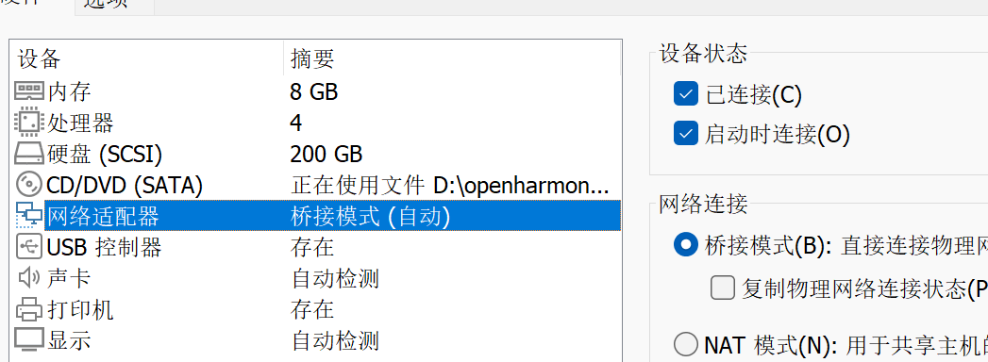
 |  | 2.网络管理

 |  |  |  |  |  |  |  | 正常能上网

 |  |  |  |  |  | windows主机 |  |  |  |  |  |  |  |  |  |  |  |  |  |  |  |  |  |  |  |  |  | linux主机分为几种
 |  |  |  |  |  | 192.168.2.101 |  |  |  |  |  |  |  |  |  |  |  |  |  |  |  |  |  |  |  |  |  |  |  | 1. 用虚拟机
 |  |  |  |  |  |  |  |  |  |  |  |  |  |  |  |  |  |  |  |  |  |  |  |  |  |  |  |  |  | 2. 自己服务器 性能很好
 |  |  |  |  |  |  |  |  |  |  |  |  |  |  |  | linux主机 |  |  |  |  |  |  |  |  |  |  |  |  |  | 3. 云服务器 方便 |  |  |  |  |  |  |  |  | 远程shell终端来访问
 |  |  |  |  |  |  |  |  |  |  |  |  |  |  |  | 192.168.2.252 |  |  |  |  |  |  |  |  |  |  |  |  |  | 4. 自建机房 |  |  |  |  |  |  |  |  |  | 用命令都可以
 |  |  |  |  |  |  | mobaxterm
 |  |  |  |  |  |  | 远程shell终端

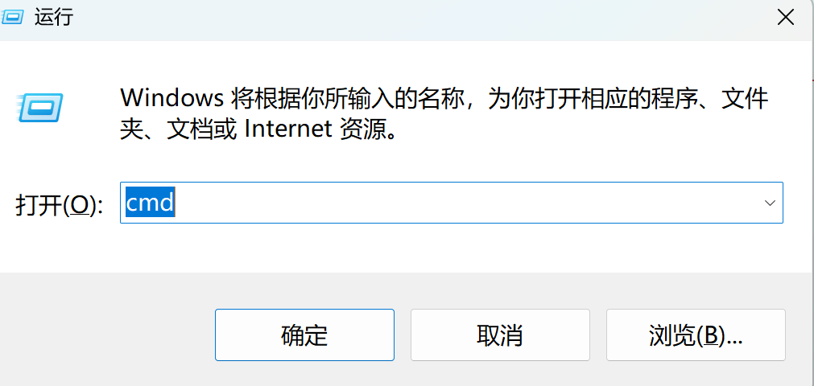
windows下 win+r
 |  |  |  |  |  |  |  |  |  |  |  |  |  |  |  |  | 清屏 cls

 |  |  | windows下查看ip |  |  |  |  |  |  |  |  |  |  |  |  |  |  |  |  |  |  |  |  |  |  |  |  |  |  |  |  | linux下查看ip
 | C:\Users\82660>ipconfig |  |  |  |  |  |  |  |  |  |  |  |  |  |  |  |  |  |  |  |  |  |  |  |  |  |  | robin@robin-vm:~$ ifconfig
 |  |  |  |  |  |  |  |  |  |  |  |  |  |  |  |  |  |  |  |  |  |  |  |  |  |  |  | ens33: flags=4163<UP,BROADCAST,RUNNING,MULTICAST> mtu 1500
 | Windows IP 配置 |  |  |  |  |  |  |  |  |  |  |  |  |  |  |  |  |  |  |  |  |  |  |  |  |  |  | inet 192.168.2.252 netmask 255.255.255.0 broadcast 192.168.2.255
 |  |  |  |  |  |  |  |  |  |  |  |  |  |  |  |  |  |  |  |  |  |  |  |  |  |  |  | inet6 fe80::3b37:d71a:2391:c30b prefixlen 64 scopeid 0x20<link>
 |  |  |  |  |  |  |  |  |  |  |  |  |  |  |  |  |  |  |  |  |  |  |  |  |  |  |  | ether 00:0c:29:d5:b1:0b txqueuelen 1000 (Ethernet)
 | 无线局域网适配器 本地连接* 1: |  |  |  |  |  |  |  |  |  |  |  |  |  |  |  |  |  |  |  |  |  |  |  |  |  |  | RX packets 51832 bytes 37293157 (37.2 MB)
 |  |  |  |  |  |  |  |  |  |  |  |  |  |  |  |  |  |  |  |  |  |  |  |  |  |  |  | RX errors 0 dropped 0 overruns 0 frame 0
 | 媒体状态 . . . . . . . . . . . . : 媒体已断开连接 |  |  |  |  |  |  |  |  |  |  |  |  |  |  |  |  |  |  |  |  |  |  |  |  |  |  | TX packets 11874 bytes 1434658 (1.4 MB)
 | 连接特定的 DNS 后缀 . . . . . . . : |  |  |  |  |  |  |  |  |  |  |  |  |  |  |  |  |  |  |  |  |  |  |  |  |  |  | TX errors 0 dropped 0 overruns 0 carrier 0 collisions 0

 | 无线局域网适配器 本地连接* 2:

 | 媒体状态 . . . . . . . . . . . . : 媒体已断开连接
 | 连接特定的 DNS 后缀 . . . . . . . : |  |  |  |  |  |  |  |  |  |  |  |  |  |  |  |  |  |  |  |  |  |  |  |  |  |  | robin@robin-vm:~$ ping 192.168.2.101 |  |  |  |  |  |  |  |  |  |  |  |  | 测试是连通
 |  |  |  |  |  |  |  |  |  |  |  |  |  |  |  |  |  |  |  |  |  |  |  |  |  |  |  | PING 192.168.2.101 (192.168.2.101) 56(84) bytes of data.
 | 无线局域网适配器 WLAN: |  |  |  |  |  |  |  |  |  |  |  |  |  |  |  |  |  |  |  |  |  |  |  |  |  |  | 64 bytes from 192.168.2.101: icmp_seq=1 ttl=128 time=0.252 ms
 |  |  |  |  |  |  |  |  |  |  |  |  |  |  |  |  |  |  |  |  |  |  |  |  |  |  |  | 64 bytes from 192.168.2.101: icmp_seq=2 ttl=128 time=0.327 ms
 | 连接特定的 DNS 后缀 . . . . . . . : |  |  |  |  |  |  |  |  |  |  |  |  |  |  |  |  |  |  |  |  |  |  |  |  |  |  | 64 bytes from 192.168.2.101: icmp_seq=3 ttl=128 time=0.232 ms
 | 本地链接 IPv6 地址. . . . . . . . : fe80::92aa:a0a1:bca:568%7 |  |  |  |  |  |  |  |  |  |  |  |  |  |  |  |  |  |  |  |  |  |  |  |  |  |  | 64 bytes from 192.168.2.101: icmp_seq=4 ttl=128 time=0.230 ms
 | IPv4 地址 . . . . . . . . . . . . : 192.168.2.101
 | 子网掩码 . . . . . . . . . . . . : 255.255.255.0
 | 默认网关. . . . . . . . . . . . . : 192.168.2.1

 | C:\Users\82660>

 | C:\Users\82660>ping 192.168.2.252 |  |  |  |  |  |  |  |  |  |  |  |  |  |  |  | 测试是连通

 | 正在 Ping 192.168.2.252 具有 32 字节的数据:
 | 来自 192.168.2.252 的回复: 字节=32 时间<1ms TTL=64
 | 来自 192.168.2.252 的回复: 字节=32 时间<1ms TTL=64
 | 来自 192.168.2.252 的回复: 字节=32 时间<1ms TTL=64
 | 来自 192.168.2.252 的回复: 字节=32 时间<1ms TTL=64

 |  |  | 如果网络不通

 |  |  | 1.只留一个网卡,其他禁用

 |  |  |  |  |  |  |  |  |  |  |  |  |  |  |  |  |  |  |  |  |  |  |  |  |  |  |  |  | 只启用1个

 |  |  | 2.防火墙
 |  |  |  |  |  |  | 关闭

 |  |  | mobaxterm的使用

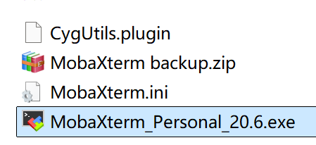
 |  |  | 1. 解压 |  |  |  |  |  |  |  |  |  |  |  |  |  |  |  |  |  |  |  |  |  |  |  |  |  |  |  |  |  |  |  |  |  | 杜绝中文路径!!!

 |  |  |  |  |  |  |  |  |  |  |  |  |  |  | 启动

 |  |  | 2.删除不用的配置

 |  |  |  |  |  |  |  |  |  |  |  |  |  |  |  |  |  |  |  |  |  |  |  | ctrl |  | 或 shift
 |  |  |  |  |  |  |  |  |  |  |  |  |  |  |  |  |  |  |  |  |  |  |  | 选中
 |  |  |  |  |  |  |  |  |  |  |  |  |  |  |  |  |  |  |  |  |  |  |  | 右键-->delete sessions

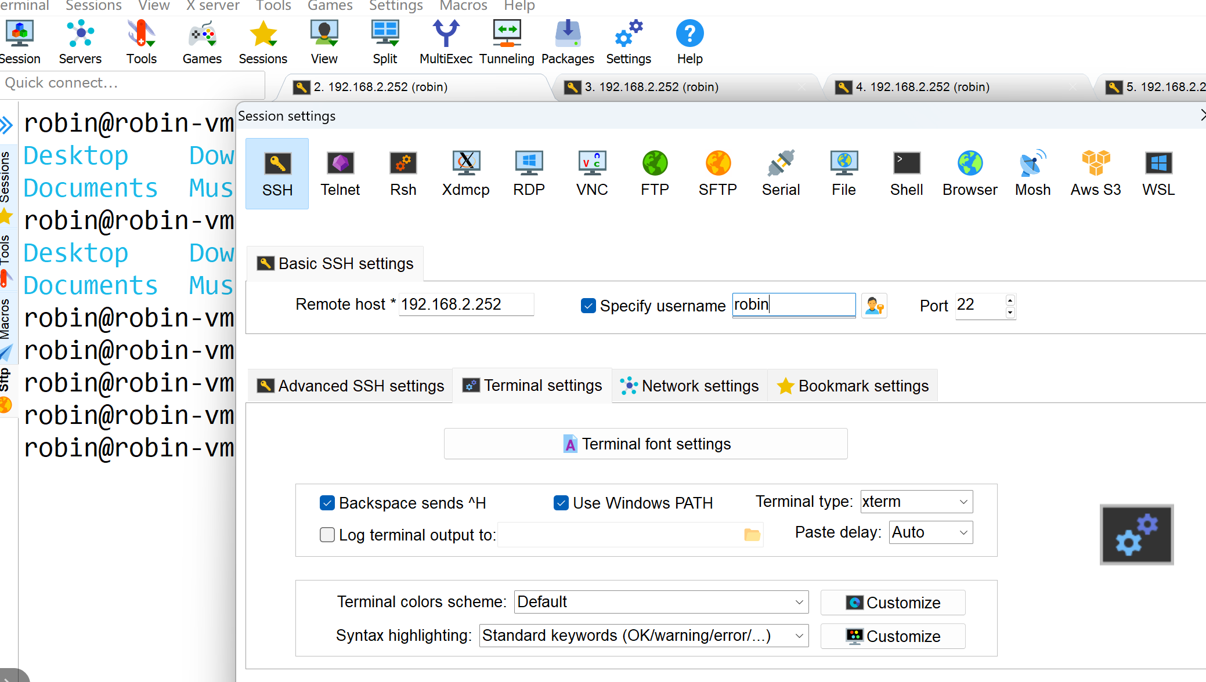

 |  |  |  | windows和linux 文件互传

 |  |  |  |  | 简单 拖放

 |  |  |  |  | 网络文件服务 : linux上samba服务
 |  |  |  |  |  |  | 你可指定一个linux下共享目录,在windows下可直接访问这个目录

 |  |  |  |  | 步骤

 |  |  |  |  | 1. 安装samba服务 (略过)
 |  |  |  |  |  |  |  | 我的虚拟机已经安装

 |  |  |  |  | 2.创建一个共享目录,并修改权限

 |  |  |  |  | robin@robin-vm:~/share$ mkdir myshare |  |  |  |  |  |  |  |  |  |  |  |  |  |  |  |  |  |  |  |  |  |  |  |  |  | mobaxterm 复制粘贴
 |  |  |  |  | robin@robin-vm:~/share$ ls |  |  |  |  |  |  |  |  |  |  |  |  |  |  |  |  |  |  |  |  |  |  |  |  |  |  | 复制 选中 点别的地方
 |  |  |  |  | 251111 260311 m260113 Makefile mydir myshare |  |  |  |  |  |  |  |  |  |  |  |  |  |  |  |  |  |  |  |  |  |  |  |  |  |  | 粘贴 鼠标右键
 |  |  |  |  | robin@robin-vm:~/share$ chmod 777 myshare/ -R

 |  |  |  |  | 3.修改samba的配置文件

 |  |  |  |  | robin@robin-vm:~/share/myshare$ sudo vi /etc/samba/smb.conf

 |  |  |  |  | 修改如下: |  |  |  |  |  |  |  | 共享目录名

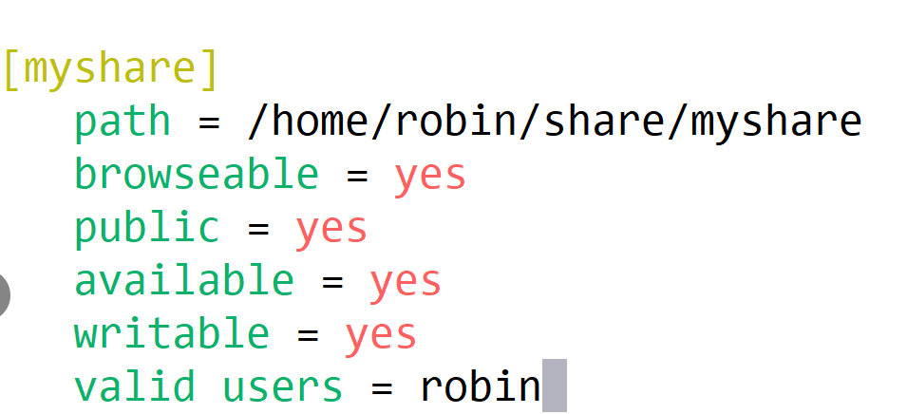

 |  |  |  |  |  |  |  |  |  |  |  |  |  |  |  |  |  |  |  |  |  |  |  |  |  |  |  |  |  |  |  |  |  |  | 横线下两个地方即可

 |  |  |  |  |  |  |  |  |  |  |  |  |  |  |  |  |  |  |  |  |  |  |  |  |  |  |  |  |  |  |  |  |  |  | 你指定的共享目录

 |  |  |  |  |  |  |  |  |  |  |  |  |  |  |  |  |  |  |  |  |  |  |  |  |  |  |  |  |  |  |  |  |  | 第1次登录输入samba服务器用户名robin 密码123
 |  |  |  |  |  |  |  |  |  |  |  |  |  |  |  |  |  |  |  |  |  |  |  |  |  |  |  |  |  |  |  |  |  | 勾上记住

 |  |  |  |  | 保存退出

 |  |  |  |  | 4.重启samba服务

 |  |  |  |  | robin@robin-vm:~/share/myshare$ sudo /etc/init.d/smbd restart
 |  |  |  |  | Restarting smbd (via systemctl): smbd.service.

 |  |  |  |  | 5.验证
 |  |  |  |  |  |  |  |  |  |  |  |  |  |  |  |  |  |  |  |  |  |  |  | windows下输入虚拟机的ip

 |  |  |  |  | 6.添加一个网络位置

选中
我的电脑
 | 右键

 |  |  | 3.变量存储类型 进程内存映像

 |  |  |  |  | c变量
 |  |  |  |  |  | 1.变量数据类型 变量在内存占用大小 sizeof
 |  |  |  |  |  | 2.存储类型
 |  |  |  |  |  |  |  |  | 存放位置 堆区 栈区 常量数据区 文本区 数据区 未初始化数据区
 |  |  |  |  |  |  |  |  |  |  |  |  | stack heap rodata |  |  |  |  |  |  |  |  | text |  |  | data |  |  |  | bss

 |  |  |  |  |  |  |  |  | 生存期 |  |  |  | 什么时候开始 什么时候结束

 |  |  |  |  |  |  |  |  | 可见性(作用域)

 |  |  | 存储类型 |  |  |  |  |  |  |  | 在内存中存放位置 |  |  |  |  |  |  |  |  |  | 生存期 |  |  |  |  |  |  |  |  |  |  |  |  | 作用范围 |  |  |  |  |  |  | {
 |  |  |  |  |  |  |  |  |  |  |  |  |  |  |  |  |  |  |  |  |  |  |  |  |  |  |  |  |  |  |  |  |  |  |  |  |  |  |  |  |  | int a =10;
 |  |  | 自动变量 |  |  |  |  |  |  |  | 栈 (.stack) |  |  |  |  |  |  |  |  | 定义-->代码块执行结束 |  |  |  |  |  |  |  |  |  |  |  |  |  | 只在代码块可见 |  |  |  |  |  |  | }
 |  |  | (局部变量) |  |  |  |  |  |  |  |  |  |  |  |  |  |  |  |  |  |  |  |  |  |  |  |  |  |  |  |  |  |  |  |  |  |  |  |  | static int d; |  |  | bss
 |  |  | 寄存器变量 |  |  |  |  |  |  |  | 栈 (.stack) |  |  |  |  |  |  |  |  | 定义-->代码块执行结束 |  |  |  |  |  |  |  |  |  |  |  |  |  | 只在代码块可见 |  |  |  |  |  | static int c=100; |  |  | data
 |  |  |  |  |  |  |  |  |  |  |  |  |  |  |  |  |  |  |  |  |  |  |  |  |  |  |  |  |  |  |  |  |  |  |  |  |  |  |  | int b; |  |  | bss
 |  |  | 全局非静态 |  |  |  |  |  |  |  | .data .bss |  |  |  |  |  |  |  |  | 定义 ---> 程序运行结束 |  |  |  |  |  |  |  |  |  |  |  |  |  | 多文件之间可见 |  |  |  |  |  | int a=10; |  |  | data
 |  |  |  |  |  |  |  |  |  |  |  |  |  |  |  |  |  |  |  |  |  |  |  |  |  |  |  |  |  |  |  |  |  |  |  |  |  |  |  | void foo(){}
 |  |  | 全局静态 |  |  |  |  |  |  |  | .data .bss |  |  |  |  |  |  |  |  | 定义 ---> 程序运行结束 |  |  |  |  |  |  |  |  |  |  |  |  |  | 单文件可见 |  |  |  |  |  | void too(){a++;}
 |  |  |  |  |  |  |  |  |  |  |  |  |  |  |  |  |  |  |  |  |  |  |  |  |  |  |  |  |  |  |  |  |  |  |  |  |  |  |  | void woo{}{
 |  |  | 局部静态 |  |  |  |  |  |  |  | .data .bss |  |  |  |  |  |  |  |  | 定义 ---> 程序运行结束 |  |  |  |  |  |  |  |  |  |  |  |  |  | 只在代码块可见 |  |  |  |  |  |  | static int e=5;
 |  |  |  |  |  |  |  |  |  |  |  |  |  |  |  |  |  |  |  |  |  |  |  |  |  |  |  |  |  |  |  |  |  |  |  |  |  |  |  |  | }
 |  |  | 外部存储 |  |  |  |  |  |  |  | .data .bss |  |  |  |  |  |  |  |  | 定义 ---> 程序运行结束 |  |  |  |  |  |  |  |  |  |  |  |  |  | 多文件之间可见 |  |  |  |  |  | extern int a

 |  |  |  |  |  |  |  |  |  |  |  |  |  |  |  |  |  |  |  |  |  |  |  |  |  |  |  |  |  |  |  |  |  |  |  |  |  |  |  | 进程的内存映像的描述 |  |  |  |  | 如果是32位操作系统
 |  |  |  |  |  |  |  |  |  |  |  |  |  |  |  |  |  |  |  |  |  |  |  |  |  |  |  |  |  |  |  |  |  |  |  |  |  |  |  |  |  |  |  |  | 达到 2^32=4GB

 |  |  |  |  |  |  |  |  |  |  |  |  |  |  |  |  |  |  |  |  |  |  |  |  |  | elf文件
 |  |  |  |  |  |  |  |  |  |  |  |  |  |  |  |  |  |  |  |  |  |  |  |  |  |  |  |  |  |  |  |  |  |  |  |  |  |  |  |  |  |  |  |  |  | 内核空间 1GB
 |  |  |  |  |  |  |  |  |  |  |  |  |  |  |  |  |  |  |  |  |  |  |  |  |  | 文件头
 |  |  |  |  |  |  |  |  |  |  |  |  |  |  |  |  |  |  |  |  |  |  |  |  |  |  |  |  |  |  |  |  |  |  |  |  |  |  |  |  |  |  |  | 局部变量放在栈中 |  | 用户空间 3GB
 |  |  |  |  |  |  |  |  |  |  |  |  |  |  |  |  |  |  |  |  |  |  |  |  |  | text段
 |  |  |  |  |  |  |  |  |  |  |  |  |  |  |  |  |  |  |  |  |  |  |  |  |  | 代码 |  | 函数定义 |  |  |  | 分配空间 |  |  |  |  | ./hello

 |  |  |  |  |  |  |  |  |  |  |  |  |  |  |  |  |  |  |  |  |  |  |  |  |  |  |  |  |  |  |  |  |  |  |  |  |  |  |  |  |  |  |  | malloc free 放在堆中
 |  |  |  |  |  |  |  |  |  |  |  |  |  |  |  |  |  |  |  |  |  |  |  |  |  | data段 |  |  |  |  |  | 已初始化
 |  |  |  |  |  |  |  |  |  |  |  |  |  |  |  |  |  |  |  |  |  |  |  |  | 全局静态初始化变量 |  |  |  |  |  |  | 分配空间 |  |  |  |  |  |  |  |  |  |  |  | bss分配空间

 |  |  |  |  |  |  |  |  |  |  |  |  |  |  |  |  |  |  |  |  |  |  |  |  |  | bss段
 |  |  |  |  |  |  |  |  |  |  |  |  |  |  |  |  |  |  |  |  |  |  |  | 全局静态未初始化变量 |  |  |  |  |  |  |  | 不分配空间

 |  |  |  |  |  |  |  |  |  |  |  |  |  |  |  |  |  |  |  |  |  |  |  |  | 分门别类存放
 |  |  |  |  |  |  |  |  |  |  |  |  |  |  |  |  |  |  |  |  |  |  |  |  | 便于内存管理

 |  |  |  | linux 下二进制格式文件说明
 |  |  |  |  |  | 统一为elf文件格式
 |  |  |  |  |  |  |  |  |  |  |  |  |  |  |  |  |  |  |  |  |  |  |  | 进程
 |  |  |  |  |  |  |  |  |  |  |  |  |  |  |  |  |  |  |  |  |  |  |  | 在内存中映像 |  |  |  |  |  |  |  |  |  |  |  |  |  | windows 下 .exe 可执行文件
 |  |  |  |  |  |  |  |  |  |  |  |  |  |  |  |  |  |  |  |  |  |  |  |  |  |  |  |  |  |  |  |  |  |  |  |  |  |  |  |  | .obj 目标文件
 |  |  |  |  |  |  |  |  |  |  |  |  | 二进制文件 |  |  |  | ELF格式 |  |  |  |  |  |  |  |  |  |  |  |  |  |  |  |  |  |  |  |  |  |  |  | .dll 库文件
 |  |  |  |  |  |  |  |  |  |  |  |  | c库文件
 |  |  |  | c程序 |  |  | 预处理 |  |  |  |  |  | glibc |  | .so .a
 |  |  |  |  |  |  | 编译 |  |  |  |  |  |  |  | 链接 |  |  |  |  | ./hello |  |  |  | hello进程 |  |  |  |  |  | 4GB
 |  |  |  | .c文件 |  |  |  |  |  |  | .o文件 |  |  |  |  |  | 可执行
 |  |  |  |  |  |  |  |  |  |  |  |  |  |  |  |  | 文件
 |  |  |  |  |  |  |  |  |  |  | 目标文件
 |  |  |  | 文本文件 |  |  |  |  |  |  | 二进制文件 |  |  |  |  | 二进制文件
 |  |  |  |  |  |  |  |  |  |  | ELF格式 |  |  |  |  | ELF格式

 |  |  | robin@robin-vm:~/share/260311$ size hello |  |  |  |  |  |  |  |  |  |  |  |  |  |  |  |  |  |  | 查看二进制文件各段的大小及总的大小
 |  |  | text data bss dec hex filename
 |  |  | 1694 608 8 2310 906 hello

 |  |  |  | 小结:
 |  |  |  | 上午 shell命令

 |  |  |  | 通配符 *
 |  |  |  | wc
 |  |  |  | 重定向
 |  |  |  | 管道
 |  |  |  | man手册
 |  |  |  | 环境变量PATH
 |  |  |  | ps
 |  |  |  | kill
 |  |  |  | ln
 |  |  |  | chmod
 |  |  |  | chown
 |  |  |  | tar
 |  |  |  | 下午
 |  |  |  | 网络管理
 |  |  |  |  | ifconfig ipconfig(windows)
 |  |  |  |  | ping
 |  |  |  |  | mobaxterm
 |  |  |  |  | samba服务配置
 |  |  |  | 变量的存储类型
 |  |  |  | elf文件格式(二进制文件)
 |  |  |  | 进程的内存映像

 |  |  | 作业
 |  |  |  | 要求shell终端+gcc+vim 纯linux开发
 |  |  |  | 单向链表操作

